CBｰ101チャットUI
■画面

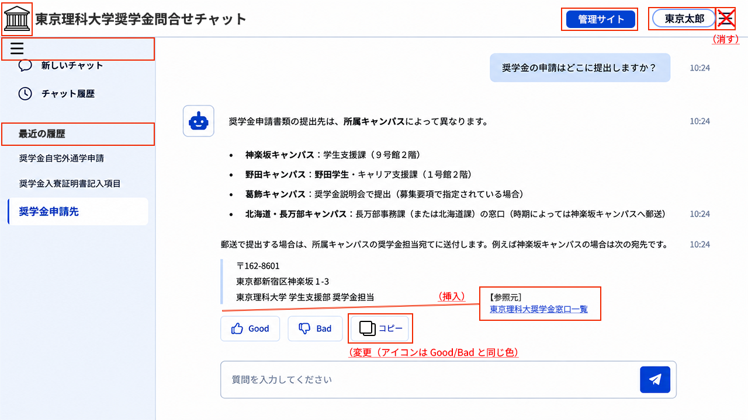

No | 項目名 |  | 表示/入力形式 | 選択項目 | 必須 | 文字数 | 説明 | 確認事項
1 | （チャットUIアイコン） |  | 画像 |  |  |  | システム設定で指定した画像を表示 | モバイル時表示する
2 | （チャットUIタイトル） |  | テキスト |  |  |  | システム設定で指定したタイトルを表示 | モバイル時表示しない（ヘッダーの領域）がないため
3 | 管理サイト |  | ボタン |  |  |  | 管理サイト（ダッシュボード表示）へ遷移する | モバイル時表示しない（管理サイトはPC用のため）
4 | （ユーザ名） |  | ボタン |  |  |  | IDと一緒にユーザ名がCPFから渡される想定。選択すると、「ID、閉じる」を表示 | モバイル表示する。ユーザ名が渡されなければID表示。ログアウト？（モーダルダイアログでCPFは残るのでログアウトではない）
5 | （ハンバーガーメニュー） |  | ボタン |  |  |  | 左メニューの開閉ボタン（閉じたときはアイコンのみ表示） | モバイルの時はハンバーガーメニューアイコンのみ表示してクリックしたときに左メニュー画面を全画面表示
6 | 新しいチャット |  | ボタン |  |  |  | （チャット領域）をクリアして初期表示状態とする（これまでのチャット（応答）は履歴に残す）
7 | チャット履歴 |  | ボタン |  |  |  | チャット履歴を一覧表示する | Geminiの「チャットを検索」、Claudeの「チャット」のような画面をチャット領域に表示するか検討。最大履歴保持件数は必要か チャット名の編集・削除ができるように検討（マウスオーバーで縦3点アイコン表示し、クリックで編集・削除選択）
8 | 最近の履歴 | （チャット名） | テキストリンク |  |  |  | 最近のチャット履歴を降順でチャット名を表示 | チャット名の生成確認。最大表示件数検討（10件？それ以上はチャット履歴で対応）チャット名の編集・削除ができるように検討（マウスオーバーで縦3点アイコン表示し、クリックで編集・削除選択）
9 | （チャット領域）
10 |  | （質問） | テキスト |  |  |  | （質問入力）で入力し、送信ボタンを押した質問を表示
11 |  | （質問受付（日）時） | テキスト |  |  |  | （質問）を受け付けた時間（前日以前は日時）を表示
12 |  | ボットアイコン | 画像 |  |  |  | システム設定で指定した画像を表示
13 |  | （回答） | テキスト |  |  |  | （質問）に対してFAQ、生成AIによる（回答）表示。 生成AI回答で参照元リンクを表示するデータソースに関しては、【参照元】をテキストリンク表示し、ダウンロード、サイト遷移できるようにする | 回答中のプログレス表示（…）を検討。最大文字数を検討（しない場合は1,000文字目安（参照元除く）
14 |  | （回答（日）時） | テキスト |  |  |  | 回答した時間（前日以前は日時）を表示
15 |  | （評価）Good | ボタン |  |  |  | 良かった理由を入力するポップアップ画面を表示する（任意入力） | ポップアップイメージ作成
16 |  | （評価）Bad | ボタン |  |  |  | 悪かった理由（選択肢・テキスト）を入力するポップアップ画面を表示する（任意入力） | ポップアップイメージ作成
17 |  | コピー | ボタン |  |  |  | 回答をクリップボードに保存する
18 |  | （質問入力） | テキストボックス |  |  |  | ユーザが質問を入力する。ボックス内の「質問を入力してください」はシステム設定で変更可 | 改行時にはボックスを広げるか。最大文字数を検討
 |  | （送信） | ボタン |  |  |  | （質問入力）内容を送信して、回答生成を行う。フォールバック回答（FAQで質問の一致率が閾値以上であれば一致率が最も高いFAQの回答を表示。閾値未満であれば生成AIによるRAG回答を生成）で対応する。 | FAQでも年度考慮して回答をカスタマイズするか検討（2026年度に、2025年以前の回答を出す場合はその旨を表示）

 | 【システム設定でのチャット制御】※今後の大学展開、プロダクトに向けて設定できるようにしておく
 |  | チャットUIタイトル |  | ヘッダータイトル
 |  | チャットUIタイトル画像 |  | ヘッダータイトル左のアイコン
 |  | チャットUIフレームカラー指定 |  | 左メニュー領域の色指定（ヘッダー、チャット領域、質問吹き出し、回答吹き出し、質問入力、送信ボタンの色指定もいずれ検討）
 |  | 文字サイズ ※フォントは共通（大・中・小） |  | 中で固定する
 |  | 質問入力の最大文字数 |  | 初期値200文字程度？
 |  | 回答生成の最大文字数 |  | 初期値1,000文字程度？
 |  | 会話履歴考慮チェック |  | ※今回は履歴考慮するで指定
 |  | 参照元リンク |  | ※今回はデータソース管理でデータソースごとに参照元リンクとして表示するかを決定する
 |  | 選択肢内容考慮チェック |  | ※今回はカテゴリや種別を最初に選択肢に表示させて選ぶか検討（FAQのときはどうするか。カテゴリの検討）
 |  | カスタムプロンプト |  | 最大5,000文字程度でカスタムプロンプトを考慮※今回はシステムプロンプトとして組み込むか
 |  | 初回メッセージ |  | 初期状態の時にボットからのメッセージを表示（こんにちは！…など）
 |  | 質問入力ボックスの説明 |  | 「質問を入力してください」の文言変更
 |  | 回答不可メッセージ |  | 生成AIの回答がマッチ率を下回った場合に表示する回答
 |  | 回答ポジティブ評価メッセージ |  | Goodボタンを押してポップアップ表示されるときの入力欄のメッセージ（Goodアイコン、Goodという名称もいずれ変更対応）
 |  | 回答ポジティブ評価選択肢 |  | 複数設定。Goodボタンを押してポップアップ表示されたときにドロップダウンリストで表示される選択肢
 |  | 回答ネガティブ評価メッセージ |  | Badボタンを押してポップアップ表示されるときの入力欄のメッセージ（Badアイコン、Badという名称もいずれ変更対応）
 |  | 回答ネガティブ評価選択肢 |  | 複数設定。Badボタンを押してポップアップ表示されたときにドロップダウンリストで表示される選択肢
 |  | FAQ質問一致率 |  | FAQの一致率の閾値
 |  | 生成AIマッチ率 |  | 生成AIが正しい回答として表示する場合のマッチ率（測定できる？）
 |  | 日付（年度）考慮 |  | ※今回は区分の年度について考慮する方向で検討
 |  | I回答時の注釈（FAQ/生成AI） |  | ※「この回答は過去のよくある質問から回答しています」/「この回答は生成AIによる回答です」のいずれか表示
 |  | メンテナンス中メッセージ |  | ※システムメンテナンス時に初回メッセージの代わりにボットが表示するメッセージ
 |  | ボットアイコン画像 |  | 回答時の左側に表示されるボットアイコン画像
 |  | 回答生成のQA候補採用数（引用チャンク数） |  | ※今回は指定したら変更しない想定
 |  | チャンクの最大文字数 |  | ※今回は指定したら変更しない想定
 |  | チャットサイト埋め込みコード |  | ※モーダルダイアログを呼び出すときのコード
 |  | 設置URLリンク |  | ※別タブで全画面表示する場合のURL。今回は不要（テスト時に合ったほうがいいか？）

 | 【ナレッジの属性値の制御ルール】※検討中
 | データソース（生成AI） | カテゴリ |  | 回答のカテゴリを識別して回答に表示（質問からカテゴリ指定が難しければ先に選択肢を選ばせる）
 |  | 種別（個別/共通） |  | 同じ回答ソースなら個別（ローカルルール）を優先する
 |  | 種別（年度） |  | アクセスした年度のデータソースを優先する、前年度以前のものを参照させるか？選択質問式
 |  | 種別（学生向け/職員向け） |  | ユーザ種別でログイン時に優先順位を決めるか（職員なら職員向けDS優先）
 |  | 優先度 |  | 回答候補で優先度の異なるデータソースから選ばれた場合、優先度の高いデータソースによる回答を優先する
 | FAQ | 問い合わせ区分 |  | 検索絞り込みの時だけ？回答時に選ばせるならカテゴリとの整合性が必要。チャット左メニューにFAQ検索を追加して検索条件とするか検討
 |  | 質問区分 |  | 検索絞り込みの時だけ？回答時に選ばせるならカテゴリとの整合性が必要。チャット左メニューにFAQ検索を追加して検索条件とするか検討
 |  | 年度 |  | 回答時に当日の年度と異なる過去の年度のFAQの場合「2024年度のよくある質問での回答になります」と表示するか
 |  | キャンパス |  | キャンパスごとに回答が違う場合は、閾値以上の候補からキャンパスを選択（ユーザに選んでもらうか）

CBｰ201ダッシュボード
■画面

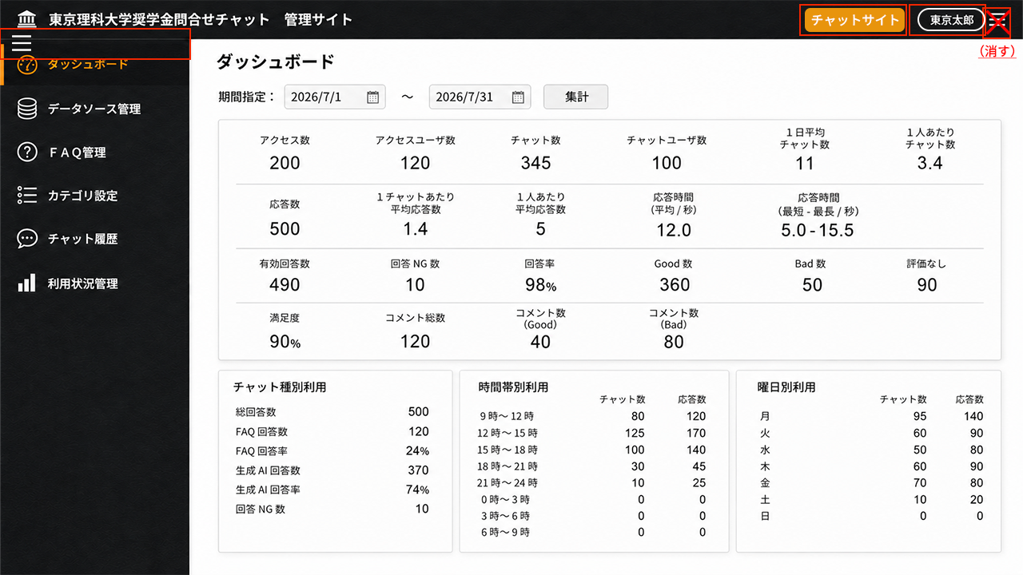

No | 項目名 |  | 表示/入力形式 | 選択項目 | 必須 | 文字数 | 説明 | 確認事項
1 | （管理サイトアイコン） |  | 画像 |  |  |  | システム設定で指定した画像を表示 | CB-2XX共通(他は項目説明省略）。管理サイトはモバイル非対応
2 | （管理サイトタイトル） |  | テキスト |  |  |  | システム設定で指定したタイトル＋「管理サイト」を表示 | CB-2XX共通(他は項目説明省略）。管理サイトはモバイル非対応
3 | チャットサイト |  | ボタン |  |  |  | チャットUI（CB-101）へ遷移する(できる限り管理サイト遷移前の状態で表示）。画面で追加、編集中は「処理をキャンセルしてよろしいですか」OK/キャンセルポップアップを表示する。 | CB-2XX共通(他は項目説明省略）。管理サイトはモバイル非対応
4 | （ユーザ名） |  | ボタン |  |  |  | IDと一緒にユーザ名がCPFから渡される想定。選択すると、「ID、閉じる」を表示 | CB-2XX共通(他は項目説明省略）。管理サイトはモバイル非対応
5 | （ハンバーガーメニュー） |  | ボタン |  |  |  | 左メニューの開閉ボタン（閉じたときはメニューアイコンのみ表示） | CB-2XX共通(他は項目説明省略）。管理サイトはモバイル非対応
6 | (左メニュー） | （ダッシュボード） | ボタン |  |  |  | メニュー選択時はダッシュボード画面を表示。ダッシュボードメニューを選択した場合は期間指定をリセットする。他の画面で追加、編集中は「処理をキャンセルしてよろしいですか」OK/キャンセルポップアップを表示する。 | リセットボタンを画面に設置してリセットさせたほうがいいか
7 | ダッシュボード |  | テキスト |  |  |  | タイトル
8 | 期間指定： |  |  |  |  |  | デフォルトはアクセスした日付の月初から当日まで
9 |  | （From 日付） | カレンダーピッカー |  | 〇 |  | YYYY/MMDD（YYYY/M/D）を直接入力もできる
10 |  | ～
11 |  | （To 日付） | カレンダーピッカー |  | 〇 |  | YYYY/MMDD（YYYY/M/D）を直接入力もできる | 設定期間は1年までとするか
12 | 集計 |  | ボタン |  |  |  | 期間指定の日付期間を条件に、アクセス数以下の数値を集計して表示する | 集計に時間がかかる場合は「集計中…」のロードアイコンをポップアップ表示する
13 | (基本指標） |  |  |  |  |  | チャットUIでのユーザの利用動向にあんする基本指標を表示。 システム設定で表示する基本指標を選択できる。 | 管理サイトは数値に関係ない
14 |  | アクセス数 | テキスト |  |  |  | 期間中にチャットUIにアクセスした延べ数（1人のユーザが複数回アクセスしている場合はそのアクセス回数をカウント）
15 |  | アクセスユーザ数 | テキスト |  |  |  | 期間中にチャットUIにアクセスしたユーザの数（1人のユーザが複数回アクセスしている場合は1回としてカウント）
16 |  | チャット数 | テキスト |  |  |  | 期間中のチャット回数（1チャットで複数応答がある場合は1回としてカウント）
17 |  | チャットユーザ数 | テキスト |  |  |  | 期間中のチャットしたユーザ数（1人のユーザが複数回チャットしている場合は1回としてカウント）
18 |  | 1日平均チャット数 | テキスト |  |  |  | チャット数を期間の日数で割った数。小数点第一位まで
19 |  | 1人あたりチャット数 | テキスト |  |  |  | チャット数をチャットユーザ数で割った数。小数点第一位まで
20 |  | 応答数 | テキスト |  |  |  | 質問と回答のセットを1回として期間中の全てのチャットの中での全応答回数
21 |  | 1チャットあたり平均応答数 | テキスト |  |  |  | 応答数をチャット数で割った数。小数点第一位まで
22 |  | 1人あたり平均応答数 | テキスト |  |  |  | 応答数をチャットユーザ数で割った数。小数点第一位まで
23 |  | 応答時間（平均/秒） | テキスト |  |  |  | 質問を入力して送信してから回答の表示が完了するまでの時間の期間中の応答の平均を秒で表示。小数点第一位まで
24 |  | 応答時間（最短‐最長/秒） | テキスト |  |  |  | 質問を入力して送信してから回答の表示が完了するまでの時間の期間中の最短の応答時間と最長の応答時間を秒で表示。小数点第一位まで
25 |  | 有効回答数 | テキスト |  |  |  | 応答数のうちFAQによる回答数と、生成AIが回答できた数の合計
26 |  | 回答NG数 | テキスト |  |  |  | 期間中の生成AIが回答を見つけられなかった数 | 適切な回答が見つけられない場合は回答NGとする（類似質問の参考回答表示はNGとしたい）
27 |  | 回答率 | テキスト |  |  |  | 有効回答数を応答数で割った値をパーセンテージで表示。小数点第一位まで
28 |  | Good数 | テキスト |  |  |  | Goodのボタンが押された回答数
29 |  | Bad数 | テキスト |  |  |  | Badのボタンが押された回答数
30 |  | 評価なし | テキスト |  |  |  | GoodもBadも押されなかった回答数
31 |  | 満足度 | テキスト |  |  |  | Good数を（有効回答数－評価なし数）で割った値をパーセンテージで表示。小数点第一位まで | この算式でよいか確認
32 |  | コメント総数 | テキスト |  |  |  | GoodおよびBadが押されたときに表示するコメントに値が入っている回答数
33 |  | コメント数（Good） | テキスト |  |  |  | Goodが押されたときに表示するコメントに値が入っている回答数
34 |  | コメント数（Bad） | テキスト |  |  |  | Badが押されたときに表示するコメントに値が入っている回答数
35 | チャット種別利用 |  | テキスト
36 |  | 総回答数 | テキスト |  |  |  | 応答数と同じ
37 |  | FAQ回答数 | テキスト |  |  |  | 応答数のうちFAQによる回答数
38 |  | FAQ回答率 | テキスト |  |  |  | FAQ回答数を総回答数で割った値をパーセンテージで表示。小数点第一位まで
39 |  | 生成AI回答数 | テキスト |  |  |  | 応答数のうち生成AIが適切に回答できた数の合計
40 |  | 生成AI回答率 | テキスト |  |  |  | 生成AI回答数を総回答数で割った値をパーセンテージで表示。小数点第一位まで
41 |  | 回答NG数 | テキスト |  |  |  | 生成AIが回答を見つけられなかった数 | 適切な回答が見つけられない場合は回答NGとする（類似質問の参考回答表示はNGとしたい）
42 | 時間帯利用 |  | テキスト |  |  |  | 期間中のチャット数、応答数を時間帯別に表示 | チャット数でよいか（アクセスユーザ数とか）
43 |  | （時間帯） | テキスト |  |  |  | 9時～12時、12時～15時、15時～18時、18時～21時、21時～0時、0時～3時、3時～6時、6時～9時の8時間帯（正確には9時～12時であれば、9:00～11:59）
44 |  | チャット数 | テキスト |  |  |  | 時間帯別のチャット数を表示
45 |  | 応答数 | テキスト |  |  |  | 時間帯別の応答数を表示
46 | 曜日別利用 |  | テキスト |  |  |  | 期間中のチャット数、応答数を曜日別に表示 | チャット数でよいか（アクセスユーザ数とか）
47 |  | （曜日）月～日 | テキスト |  |  |  | 月、火、水、木、金、土、日の7曜日。祝日などは考慮しない。
48 |  | チャット数 | テキスト |  |  |  | 曜日別のチャット数を表示
49 |  | 応答数 | テキスト |  |  |  | 曜日別の応答数を表示
50 | （copy right） |  | テキスト |  |  |  | © 2026 HarmonyPlus Co.,Ltd.（年の部分は常に現在年） | CB-2XX共通(他は項目説明省略）

CBｰ202データソース一覧
■画面

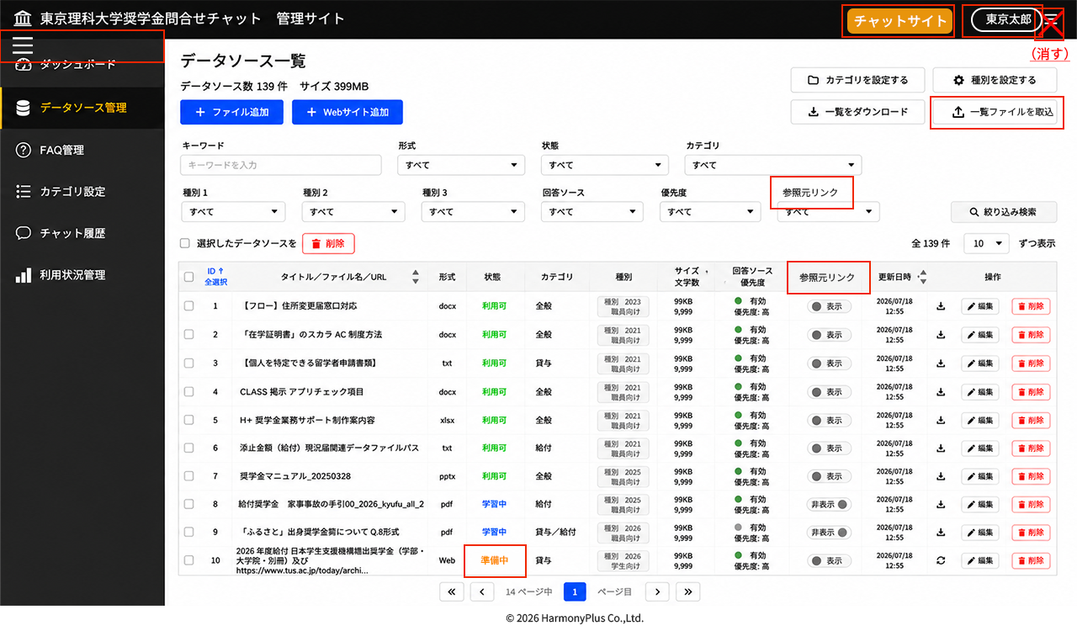

No | 項目名 |  | 表示/入力形式 | 選択項目 | 必須 | 文字数 | 説明 | 確認事項
1 | (左メニュー） | （データソース管理選択） | ボタン |  |  |  | メニュー選択時はデータソースメニューを表示。他の画面で追加、編集中は「処理をキャンセルしてよろしいですか」OK/キャンセルポップアップを表示する | データソース管理メニューを特定のユーザ種別のユーザのみ表示するか検討
2 | データソース数 | N件 | テキスト |  |  |  | データソース一覧の全N件と同じ件数を表示
3 | サイズ | NMB（KB、GB） | テキスト |  |  |  | データソースの総容量を表示。１.0GB以下はMB、1.0MB以下はKBで表示
4 | +ファイル追加 |  | ボタン |  |  |  | ファイル追加画面に遷移
5 | ＋Webサイト追加 |  | ボタン |  |  |  | Webサイト追加画面に遷移
6 | カテゴリを設定する |  | ボタン |  |  |  | カテゴリ一覧画面に遷移。カテゴリが更新されている場合は、（検索キー）、（データソースリスト）の情報が更新される | 特定のユーザ種別のユーザのみボタン表示するか検討
7 | 種別を設定する |  | ボタン |  |  |  | 種別設定画面に遷移。種別が更新されている場合は（検索キー）、（データソースリスト）の情報が更新される | 特定のユーザ種別のユーザのみボタン表示するか検討
8 | 一覧をダウンロード |  | ボタン |  |  |  | 検索表示中（検索なしの場合は全件）のデータソース一覧のExcelを出力 | データソース一覧のExcelの項目は別途定義。datasourcelistYYYYMMDDHHMM.xlsとするか検討。
9 | 一覧ファイルを取込 |  | ボタン |  |  |  | 一覧をダウンロードボタンで出力したExcelを編集してアップロード。更新完了した場合は「N件を更新しました。」とポップアップ表示。項目、形式チェックを行い、異なる場合は更新エラーポップアップ（理由コメント付き）を表示。 | ボタン名、アイコン（アップロードアイコン）に変更
10 | （検索キー）
11 |  | キーワード | テキストボックス |  |  |  | タイトル、ファイル名、URLに対して部分一致するテキストを検索
12 |  | 形式 | ドロップダウンリスト | ※説明参照 |  |  | pdf/doc/docx/xls/xlsx/ppt/pptx/txt/csv/Webから選択 | mdを追加するか検討
13 |  | 状態 | ドロップダウンリスト | ※説明参照 |  |  | 準備中、学習中、利用可、エラー（赤字）から選択
14 |  | カテゴリ | ドロップダウンリスト | （カテゴリ一覧） |  |  | カテゴリ一覧の情報を階層的に表示し選択 | 複数選択を検討（一択で検討）。フォルダのような位置づけ
15 |  | 種別1 | ドロップダウンリスト | （種別1）※説明参照 |  |  | 種別設定の種別1欄から選択。種別1というラベルについては種別名が設定されている場合はその名称を差し替え表示する | RAGの制御は要検討
16 |  | 種別2 | ドロップダウンリスト | （種別2）※説明参照 |  |  | 種別設定の種別2欄から選択。種別2というラベルについては種別名が設定されている場合はその名称を差し替え表示する | RAGの制御は要検討
17 |  | 種別3 | ドロップダウンリスト | （種別3）※説明参照 |  |  | 種別設定の種別3欄から選択。種別3というラベルについては種別名が設定されている場合はその名称を差し替え表示する | RAGの制御は要検討
18 |  | 回答ソース | ドロップダウンリスト | 有効/無効 |  |  | チャットの回答ソースとして利用（RAGのデータソースとして用いるか否か）を選択。有効の場合は用いる、無効の場合はそのファイル、URLは除外
19 |  | 優先度 | ドロップダウンリスト | 優先度高/優先度中/優先度低 |  |  | チャットの回答として利用した場合にファイル、URLを他のファイル、URLよりも優先的にデータソースとして利用するかどうかを選択
20 |  | 参照元リンク | ドロップダウンリスト | 表示/非表示 |  |  | チャットの回答に参照元リンクとして表示（ダウンロード、サイト遷移）するか表示しないかを選択 | 参照リンクを参照元リンクに変更
21 | 絞り込み検索 |  | ボタン |  |  |  | （検索キー）の条件でデータソースリストの表示を絞り込み表示する
22 | □選択したデータソースを |  | テキスト
23 | 削除 |  | ボタン |  |  |  | 表示されているデータソースリストのチェックされているデータソースを削除する。「N件のデータを削除してよろしいですか」（OK/キャンセル）ポップアップを表示
24 | 全N件 |  | テキスト |  |  |  | データソースソースリストの全件数を表示
25 | N件ずつ表示 |  | ドロップダウンリスト | 10/20/50/100 |  |  | 選択した件数でデータソースリストを表示する
26 | （データソースリスト） |  |  |  |  |  | 初期表示の並び順は、更新日時（降順）表示。最新のものが上位に表示されている状態
27 |  | □ | チェックボックス |  |  |  | □選択したデータソースを削除ボタンが押されたときにチェックしたデータソースを削除する
28 |  | ID | テキスト |  |  |  | データソースのIDを表示。ヘッダー行の上下ボタンでデータソースリストを昇順、降順にソートする | データソース登録時にシステム連番を付与
29 |  | 全選択 | ボタン |  |  |  | データソースリストに表示されているデータソースすべてに□にチェックをつける
30 |  | 全解除 | ボタン |  |  |  | データソースリストに表示されているデータソースすべてに□のチェックを外す
31 |  | タイトル/ファイル名/URL | テキスト |  |  |  | データソースのタイトル名を表示し、改行して、ファイルの場合はファイル名、Webサイトの場合はURLを表示する。タイトルが設定されていない場合は、タイトル名としてファイル名またはURLのみを表示する。URLはリンクにして別タブでサイト表示できるようにする上下ボタンでタイトル名でデータソースリストを昇順、降順（数字、アルファベット、50音順）にソートする
32 |  | 形式 | テキスト |  |  |  | pdf/doc/docx/xls/xlsx/ppt/pptx/txt/csv/Webを表示
33 |  | 状態 | テキスト（ラベル） |  |  |  | 準備中、学習中、利用可、エラー（赤字）を表示。準備中はデータソースの学習前処理の段階、学習中はデータソースをKnowledge Baseに学習させている段階、利用可はデータソースとしてチャット回答に利用可能な状態、エラーはデータソース追加処理エラーが発生している場合に表示 | 準備中と学習中は識別できるか。エラーは削除してもらう。準備中（オレンジ）のラベルが学習中になっていたのを変更
34 |  | カテゴリ | テキスト |  |  |  | ファイル/Webサイト追加・編集・一括更新時に設定されたカテゴリを表示。2階層以下の場合は上位階層を/で区切って第1階層から表示する | 複数カテゴリ表示必要か（1つのみで検討）
35 |  | 種別（1～3） | テキスト（ラベル） |  |  |  | ファイル/Webサイト追加・編集・一括更新時に設定された種別1、種別2、種別3を表示。設定されていない場合は非表示
36 |  | サイズ/文字数 | テキスト/テキスト |  |  |  | ファイルの場合のみサイズ（KB、MB）を表示。文字数はファイル、URL内の解析後の総文字数を表示する
37 |  | 回答ソース/優先度 | トグルスイッチ/テキスト |  |  |  | チャットの回答ソースとして利用（RAGのデータソースとして用いるか否か）を設定している有効、無効を表示し、スイッチで切り替え選択できる。優先度は設定されている優先度（高・中・低）を表示
38 |  | 参照元リンク | トグルスイッチ |  |  |  | チャットの回答への参照元リンクについて設定している表示、非表示で表示し、スイッチで切り替え選択が可能 | 参照リンクを参照元リンクに変更
39 |  | 更新日時 | テキスト |  |  |  | データソースの最終更新日時を、yyyy/㎜/dd hh:mmで表示。上下ボタンでデータソースリストを昇順、降順（古い順、新しい順）にソートする
40 |  | 操作‐（ダウンロード） | ボタン |  |  |  | データソースがファイルの場合にアイコンボタンを表示。クリックすると、ファイルをダウンロードできる
41 |  | 操作‐（更新） | ボタン |  |  |  | データソースがWebサイトの場合にアイコンボタンを表示。クリックすると、Webサイトを再度スクレイピング更新する | リンクにするか検討中（Webサイト追加の仕様次第）
42 |  | 操作‐編集 | ボタン |  |  |  | データソースがファイルの場合は、データソース情報編集（ファイル）に遷移。データソースがWebサイトの場合は、データソース情報編集（Webサイト）に遷移。
43 |  | 操作‐削除 | ボタン |  |  |  | 「（データソースタイトル）を削除してもよろしいですか」（OK/キャンセル）ポップアップを表示し、OKを押した場合はデータソースを削除し、行を削除
44 | （ページング）
45 |  | （最初のページ） | ボタン |  |  |  | データソースリストの1ページ目に遷移（1ページ目は非表示）
46 |  | （前ページ） | ボタン |  |  |  | データソースリストの前ページに遷移（1ページ目は非表示）
47 |  | ｜Nページ中 | テキスト |  |  |  | 件数表示と全件により、データソースリストページ数をカウント表示
48 |  | N ページ目｜ | テキストボックス/テキスト |  |  |  | 表示されているページ数を表示。テキストに全ページの中の数値を入力することでそのページに遷移。存在しないページ数を入力した場合は「ページがありません」とポップアップ表示。
49 |  | （次ページ） | ボタン |  |  |  | データソースリストの次ページに遷移（最終ページは非表示）
50 |  | （最後のページ） | ボタン |  |  |  | データソースリストの最終ページに遷移（最終ページは非表示）

CBｰ203ファイル追加
■画面

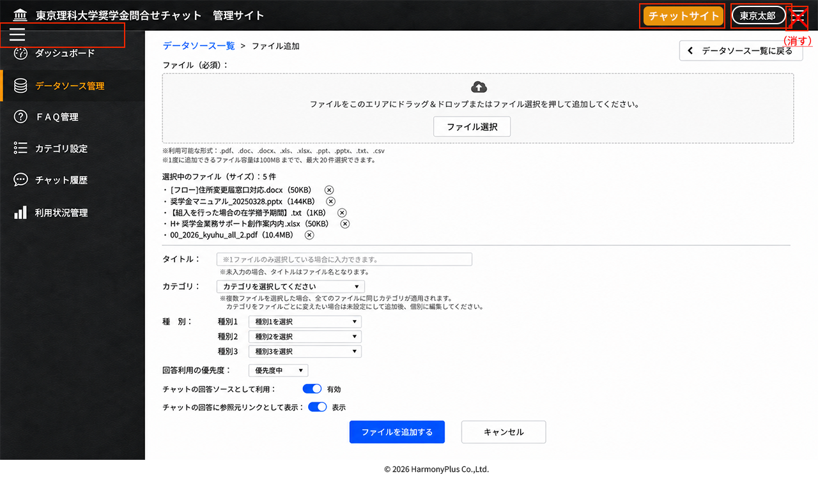

No | 項目名 |  | 表示/入力形式 | 選択項目 | 必須 | 文字数 | 説明 | 確認事項
1 | (左メニュー） | （データソース管理選択） | ボタン |  |  |  | メニュー選択時はデータソースメニューを表示。他の画面で追加、編集中は「処理をキャンセルしてよろしいですか」OK/キャンセルポップアップを表示する
2 | データソース一覧＞ファイル追加 |  |  |  |  |  | パンくず。データソース一覧を選択すると、追加処理を実行せずにデータソース一覧に戻る。ファイルが選択されている場合は「ファイルを追加せずにデータソース一覧に戻ります。よろしいですか？」（OK/キャンセル）をポップアップ
3 | データソース一覧に戻る |  | ボタン |  |  |  | 追加処理を実行せずにデータソース一覧に戻る。URLが1行以上されている（URL,タイトル入力領域に何らか入力されている）場合は「Webサイトを追加せずにデータソース一覧に戻ります。よろしいですか？」（OK/キャンセル）をポップアップ
4 | ファイル（必須）： |  |  |  | 〇 |  | データソース一覧の全N件と同じ件数を表示 1回の追加で選択できるファイルは、総数20件もしくは100MB以下とする。これを超える場合は選択できない状態とする（ドロップしても追加されない、ファイル選択しても追加されない） | 総数、総容量はパフォーマンスを踏まえて検討
5 |  | （ドラッグアンドドロップ領域） |  |  |  |  | ファイルをドラッグアンドドロップすることで「選択中のファイル（サイズ）」にファイルを追加。pdf/doc/docx/xls/xlsx/ppt/pptx/txt/csv以外の形式はD&Dしても追加されない（エラーを表示のどちらか）選択中のファイルと同じ名前のファイルは追加されない（エラー表示） | mdファイルも対応するか 既にデータソースにあるファイルは更新する（追加時にメッセージを出すか）
6 |  | ファイル選択 | ボタン |  |  |  | ファイル選択ダイアログを表示し、選択・追加することで「選択中のファイル（サイズ）」にファイルを追加。pdf/doc/docx/xls/xlsx/ppt/pptx/txt/csv以外の形式は選択しても追加されない（エラーを表示のどちらか）。選択中のファイルと同じ名前のファイルは追加されない（エラー表示） | mdファイルも対応するか 既にデータソースにあるファイルは更新する（追加時にメッセージを出すか）
7 | 選択中のファイル（サイズ）： | N件 | テキスト |  |  |  | ファイル（必須）でD&D、ファイル選択したファイルされたファイルの件数表示
8 |  | （ファイル名） | テキスト |  |  |  | ファイル（必須）でD&D、ファイル選択したファイルとそのサイズ（KB,MB）を表示
9 |  | × | ボタン |  |  |  | ファイル（必須）でD&D、ファイル選択したファイル一覧から削除。追加対象外とする
10 | タイトル： |  | テキストボックス |  |  |  | タイトル名を入力。未入力の場合は追加時にはタイトル名はファイル名を登録する。1件のみ選択しているときのみ入力可。複数ファイル選択時に入力不可（非アクティブ）にする
11 | カテゴリ： |  | ドロップダウンリスト | （カテゴリ一覧） |  |  | カテゴリ一覧の情報を階層的に表示し選択。複数ファイルが選択されている場合は、選択したカテゴリを全てのファイル情報の値として登録。 | 複数選択を検討（一択で検討）。フォルダのような位置づけ
12 | 種別： |  |  |  |  |  | 種別について、複数ファイルが選択されている場合は、選択したカテゴリを全てのファイル情報の値として登録。
13 |  | （種別1） | ドロップダウンリスト | （種別1）※説明参照 |  |  | 種別設定の種別1欄から選択。種別1というラベルについては種別名が設定されている場合はその名称を差し替え表示する（種別1を選択）というリスト内の文字も同様 | RAGの制御は要検討
14 |  | （種別2） | ドロップダウンリスト | （種別2）※説明参照 |  |  | 種別設定の種別2欄から選択。種別2というラベルについては種別名が設定されている場合はその名称を差し替え表示する（種別2を選択）というリスト内の文字も同様 | RAGの制御は要検討
15 |  | （種別3） | ドロップダウンリスト | （種別3）※説明参照 |  |  | 種別設定の種別2欄から選択。種別3というラベルについては種別名が設定されている場合はその名称を差し替え表示する（種別3を選択）というリスト内の文字も同様 | RAGの制御は要検討
16 | 回答利用の優先度： |  | ドロップダウンリスト | 優先度高/優先度中/優先度低 | 〇 |  | チャットの回答として利用した場合にファイル、URLを他のファイル、URLよりも優先的にデータソースとして利用するかどうかを優先度高、優先度中、優先度低から選択。デフォルトは優先度中選択。複数ファイルを選択している場合は選択した優先度を全てのファイルの情報の値として登録。
17 | チャットの回答ソースとして利用： |  | トグルスイッチ | 有効/無効 | 〇 |  | チャットの回答ソースとして利用（RAGのデータソースとして用いるか否か）を選択。有効の場合は用いる、無効の場合はそのファイル、URLは除外。デフォルトは有効選択。複数ファイルを選択している場合は選択した回答ソース利用有効/無効を全てのファイルの情報の値として登録。
18 | チャットの回答に参照元リンクとして表示： |  | トグルスイッチ | 表示/非表示 | 〇 |  | チャットの回答に参照元リンクとしてタイトル表示（ダウンロード、サイト遷移）するか表示しないかを選択。デフォルトは表示選択。複数ファイルを選択している場合は選択した参照元リンク表示/非表示を全てのファイルの情報の値として登録。
19 | ファイルを追加する |  | ボタン |  |  |  | 選択中のファイルを、データソースに追加して学習実行処理を開始し、データソース一覧に戻る（追加したファイルは準備中または学習中状態をデータソースリストに表示）データソースリストの上位に表示して、最初のページを表示する（更新日時の降順） | ファイル未選択状態は非アクティブボタンにする
20 | キャンセル |  | ボタン |  |  |  | ファイルの追加をせずにデータソース一覧画面に戻る。ファイルが選択されている場合は「ファイルを追加せずにデータソース一覧に戻ります。よろしいですか？」（OK/キャンセル）をポップアップ

CBｰ204DS情報編集（ファイル）
■画面

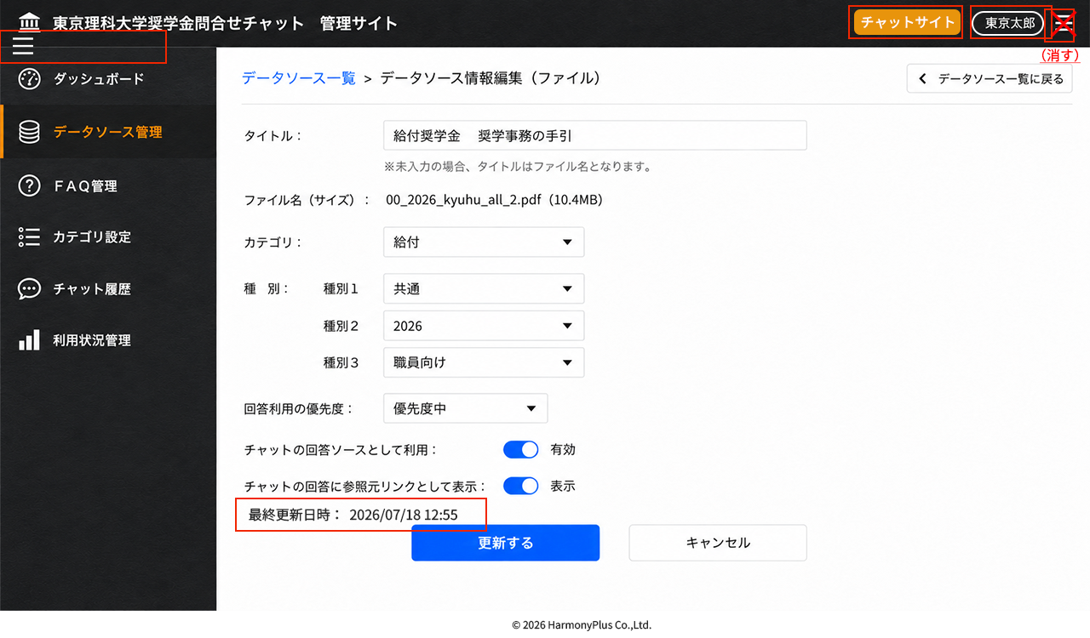

No | 項目名 |  | 表示/入力形式 | 選択項目 | 必須 | 文字数 | 説明 | 確認事項
1 | (左メニュー） | （データソース管理選択） | ボタン |  |  |  | メニュー選択時はデータソースメニューを表示。他の画面で追加、編集中は「処理をキャンセルしてよろしいですか」OK/キャンセルポップアップを表示する
2 | データソース一覧＞データソース情報編集（ファイル） |  |  |  |  |  | パンくず。データソース一覧を選択すると、更新処理を実行せずにデータソース一覧に戻る。項目のどらかを変更している場合は「情報を更新せずにデータソース一覧に戻ります。よろしいですか？」（OK/キャンセル）をポップアップ
3 | データソース一覧に戻る |  | ボタン |  |  |  | 更新処理を実行せずにデータソース一覧に戻る。項目のどれかかを変更して（触って）いる場合は「情報を更新せずにデータソース一覧に戻ります。よろしいですか？」（OK/キャンセル）をポップアップ
4 | タイトル： |  | テキストボックス |  |  |  | タイトル名を入力。未入力の場合は追加時にはタイトル名はファイル名を登録する。
5 | ファイル名（サイズ）： |  | テキスト |  |  |  | ファイル名とそのサイズ（KB,MB）を表示
6 | カテゴリ： |  | ドロップダウンリスト | （カテゴリ一覧） |  |  | 選択されているカテゴリを表示。カテゴリ一覧の情報を階層的に表示し選択 | 複数選択を検討（一択で検討）。フォルダのような位置づけ
7 | 種別：
8 |  | （種別1） | ドロップダウンリスト | （種別1）※説明参照 |  |  | 登録されている種別を表示。種別設定の種別1欄から選択。種別1というラベルについては種別名が設定されている場合はその名称を差し替え表示する | RAGの制御は要検討
9 |  | （種別2） | ドロップダウンリスト | （種別2）※説明参照 |  |  | 登録されている種別を表示。種別設定の種別2欄から選択。種別2というラベルについては種別名が設定されている場合はその名称を差し替え表示する | RAGの制御は要検討
10 |  | （種別3） | ドロップダウンリスト | （種別3）※説明参照 |  |  | 登録されている種別を表示。種別設定の種別2欄から選択。種別3というラベルについては種別名が設定されている場合はその名称を差し替え表示する | RAGの制御は要検討
11 | 回答利用の優先度： |  | ドロップダウンリスト | 優先度高/優先度中/優先度低 | 〇 |  | 登録されている優先度を表示。チャットの回答として利用した場合にファイル、URLを他のファイル、URLよりも優先的にデータソースとして利用するかどうかを優先度高、優先度中、優先度低から選択。
12 | チャットの回答ソースとして利用： |  | トグルスイッチ | 有効/無効 | 〇 |  | 選択されている設定を表示、チャットの回答ソースとして利用（RAGのデータソースとして用いるか否か）を選択。有効の場合は用いる、無効の場合はそのファイルは除外。
13 | チャットの回答に参照元リンクとして表示： |  | トグルスイッチ | 表示/非表示 | 〇 |  | 選択されている設定を表示。チャットの回答に参照元リンクとしてタイトル表示（ダウンロード）するか表示しないかを選択。
14 | 最終更新日時 |  | テキスト |  |  |  | データソースの最終更新日時をYYYY/MM/DD HH:MMで表示 | 追加
15 | 更新する |  | ボタン |  |  |  | 編集した内容の更新処理を実行し、データソース一覧に戻る。データソースリストの上位に表示して、最初のページを表示する（更新日時の降順） | 編集されていないは非アクティブボタンにする
16 | キャンセル |  | ボタン |  |  |  | 更新をせずにデータソース一覧画面に戻る。項目が編集されている場合は「情報を更新せずにデータソース一覧に戻ります。よろしいですか？」（OK/キャンセル）をポップアップ

CBｰ205Webサイト追加
■画面

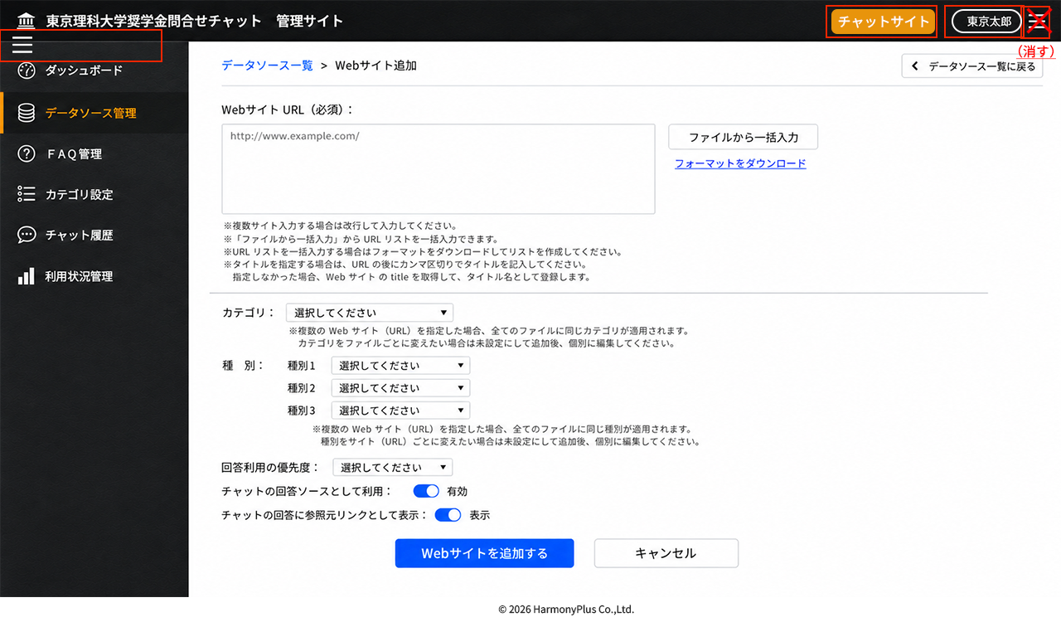

No | 項目名 |  | 表示/入力形式 | 選択項目 | 必須 | 文字数 | 説明 | 確認事項
1 | (左メニュー） | （データソース管理選択） | ボタン |  |  |  | メニュー選択時はデータソースメニューを表示。他の画面で追加、編集中は「処理をキャンセルしてよろしいですか」OK/キャンセルポップアップを表示する
2 | データソース一覧＞Webサイト追加 |  |  |  |  |  | パンくず。データソース一覧を選択すると、追加処理を実行せずにデータソース一覧に戻る。URLが1行以上されている（URL,タイトル入力領域に何らか入力されている）場合は「Webサイトを追加せずにデータソース一覧に戻ります。よろしいですか？」（OK/キャンセル）をポップアップ | Webサイト追加に関してはWebサイトクローリング/スクレイピングの仕様によってはUI変更の可能性あり（詳細未定）
3 | データソース一覧に戻る |  | ボタン |  |  |  | 追加処理を実行せずにデータソース一覧に戻る。URLが1行以上されている（URL,タイトル入力領域に何らか入力されている）場合は「Webサイトを追加せずにデータソース一覧に戻ります。よろしいですか？」（OK/キャンセル）をポップアップ
4 | WebサイトURL（必須）： |  |  |  | 〇 |  |  | 追加できるURLページ数の制限をつくるか（100件など）
5 |  | （URL,タイトル入力領域） |  |  |  |  | ・スクレイピングしてデータソースとして学習するURLを入力する ・複数サイト入力する場合は改行して入力する ・「ファイルから一括入力」ボタンで選択したURLリストを取得して表示。 ・タイトルを指定する場合は、URLの後にカンマ区切りでタイトルを入力 ・タイトル指定しなかった場合、Webサイトのtitleを取得して、タイトル名として登録する | 既にデータソースにあるURLは更新する（追加時にメッセージを出すか） 階層クローリングする場合には、階層チェックと階層数選択リストボックスを追加
6 |  | ファイルから一括入力 | ボタン |  |  |  | ボタンを選択すると、ファイル選択ダイアログをポップアップ。フォーマットにURL、タイトルを記載したファイルを選んで追加すると、（URL,タイトル入力領域）にそのリストの情報が自動入力される
7 |  | フォーマットをダウンロード |  |  |  |  | ファイルから一括入力ボタンで選択するファイルのフォーマットとなるExcelをダウンロード | datasourceurllistYYYYMMDD.xlxs
8 | カテゴリ： |  | ドロップダウンリスト | （カテゴリ一覧） |  |  | カテゴリ一覧の情報を階層的に表示し選択。複数URLが入力されている場合は、選択したカテゴリを全てのファイル情報の値として登録。 | 複数選択を検討（一択で検討）。フォルダのような位置づけ
9 | 種別： |  |  |  |  |  | 種別について、複数URLが入力されている場合は、選択したカテゴリを全てのファイル情報の値として登録。
10 |  | （種別1） | ドロップダウンリスト | （種別1）※説明参照 |  |  | 種別設定の種別1欄から選択。種別1というラベルについては種別名が設定されている場合はその名称を差し替え表示する | RAGの制御は要検討
11 |  | （種別2） | ドロップダウンリスト | （種別2）※説明参照 |  |  | 種別設定の種別2欄から選択。種別2というラベルについては種別名が設定されている場合はその名称を差し替え表示する | RAGの制御は要検討
12 |  | （種別3） | ドロップダウンリスト | （種別3）※説明参照 |  |  | 種別設定の種別2欄から選択。種別3というラベルについては種別名が設定されている場合はその名称を差し替え表示する | RAGの制御は要検討
13 | 回答利用の優先度： |  | ドロップダウンリスト | 優先度高/優先度中/優先度低 | 〇 |  | チャットの回答として利用した場合にファイル、URLを他のファイル、URLよりも優先的にデータソースとして利用するかどうかを優先度高、優先度中、優先度低から選択。デフォルトは優先度中選択。複数URLを入力している場合は選択した優先度を全てのWebサイトの情報の値として登録。
14 | チャットの回答ソースとして利用： |  | トグルスイッチ | 有効/無効 | 〇 |  | チャットの回答ソースとして利用（RAGのデータソースとして用いるか否か）を選択。有効の場合は用いる、無効の場合はそのファイル、URLは除外。デフォルトは有効選択。複数URLを入力している場合は選択した回答ソース利用有効/無効を全てのWebサイトの情報の値として登録。
15 | チャットの回答に参照元リンクとして表示： |  | トグルスイッチ | 表示/非表示 | 〇 |  | チャットの回答に参照元リンクとしてタイトル表示（サイト遷移）するか表示しないかを選択。デフォルトは表示選択。複数URLを入力している場合は選択した参照元リンク表示/非表示を全てのWebサイトの情報の値として登録。
16 | Webサイトを追加する |  | ボタン |  |  |  | 選択中のURLを、データソースに追加して学習実行処理を開始し、データソース一覧に戻る（追加したURL,タイトルは準備中または学習中状態をデータソースリストに表示）。データソースリストの上位に表示して、最初のページを表示する（更新日時の降順） | URL未入力状態は非アクティブボタンにする
17 | キャンセル |  | ボタン |  |  |  | ファイルの追加をせずにデータソース一覧画面に戻る。URLが入力されている（URL,タイトル入力領域に何らか入力されている）場合は「Webサイトを追加せずにデータソース一覧に戻ります。よろしいですか？」（OK/キャンセル）をポップアップ

CBｰ206DS情報編集（Webサイト）
■画面

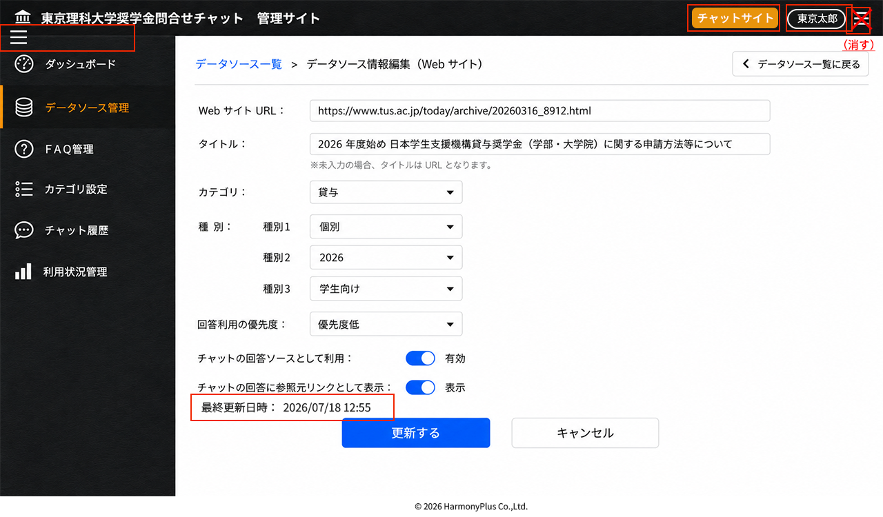

No | 項目名 |  | 表示/入力形式 | 選択項目 | 必須 | 文字数 | 説明 | 確認事項
1 | (左メニュー） | （データソース管理選択） | ボタン |  |  |  | メニュー選択時はデータソースメニューを表示。他の画面で追加、編集中は「処理をキャンセルしてよろしいですか」OK/キャンセルポップアップを表示する
2 | データソース一覧＞データソース情報編集（Webサイト） |  |  |  |  |  | パンくず。データソース一覧を選択すると、更新処理を実行せずにデータソース一覧に戻る。項目のどれかかを変更して（触って）いる場合は「情報を更新せずにデータソース一覧に戻ります。よろしいですか？」（OK/キャンセル）をポップアップ | データソース情報編集（Webサイト）に関してはWebサイトクローリング/スクレイピングの仕様によってはUI変更の可能性あり（詳細未定）
3 | データソース一覧に戻る |  | ボタン |  |  |  | 更新処理を実行せずにデータソース一覧に戻る。項目のどれかかを変更して（触って）いる場合は「情報を更新せずにデータソース一覧に戻ります。よろしいですか？」（OK/キャンセル）をポップアップ
4 | WebサイトURL： |  | テキストボックス |  |  |  | 登録されているWebサイトのURLを表示 | URLとして適切な文字種となっているがチェック
5 | タイトル： |  | テキストボックス |  |  |  | タイトル名を表示。追加時に指定がなければWebサイトのtitleタグの文字を表示。編集した場合は更新する。空欄の場合は再びtitleタグを取得する
6 | カテゴリ： |  | ドロップダウンリスト | （カテゴリ一覧） |  |  | 選択されているカテゴリを表示。カテゴリ一覧の情報を階層的に表示し選択 | 複数選択を検討（一択で検討）。フォルダのような位置づけ
7 | 種別：
8 |  | （種別1） | ドロップダウンリスト | （種別1）※説明参照 |  |  | 登録されている種別を表示。種別設定の種別1欄から選択。種別1というラベルについては種別名が設定されている場合はその名称を差し替え表示する | RAGの制御は要検討
9 |  | （種別2） | ドロップダウンリスト | （種別2）※説明参照 |  |  | 登録されている種別を表示。種別設定の種別2欄から選択。種別2というラベルについては種別名が設定されている場合はその名称を差し替え表示する | RAGの制御は要検討
10 |  | （種別3） | ドロップダウンリスト | （種別3）※説明参照 |  |  | 登録されている種別を表示。種別設定の種別2欄から選択。種別3というラベルについては種別名が設定されている場合はその名称を差し替え表示する | RAGの制御は要検討
11 | 回答利用の優先度： |  | ドロップダウンリスト | 優先度高/優先度中/優先度低 | 〇 |  | 登録されている優先度を表示。チャットの回答として利用した場合にファイル、URLを他のファイル、URLよりも優先的にデータソースとして利用するかどうかを優先度高、優先度中、優先度低から選択。
12 | チャットの回答ソースとして利用： |  | トグルスイッチ | 有効/無効 | 〇 |  | 選択されている設定を表示、チャットの回答ソースとして利用（RAGのデータソースとして用いるか否か）を選択。有効の場合は用いる、無効の場合はそのURLは除外。
13 | チャットの回答に参照元リンクとして表示： |  | トグルスイッチ | 表示/非表示 | 〇 |  | 選択されている設定を表示。チャットの回答に参照元リンクとして表示（サイト遷移）するか表示しないかを選択。
14 | 最終更新日時 |  | テキスト |  |  |  | データソースの最終更新日時をYYYY/MM/DD HH:MMで表示 | 追加
15 | 更新する |  | ボタン |  |  |  | 編集した内容の更新処理を実行し、データソース一覧に戻る。データソースリストの上位に表示して、最初のページを表示する（更新日時の降順） | 編集されていないは非アクティブボタンにする
16 | キャンセル |  | ボタン |  |  |  | 更新をせずにデータソース一覧画面に戻る。項目が編集されている場合は「情報を更新せずにデータソース一覧に戻ります。よろしいですか？」（OK/キャンセル）をポップアップ。項目が編集されていない（触られていない）場合はそのままデータソース一覧に戻る

CBｰ207種別設定
■画面

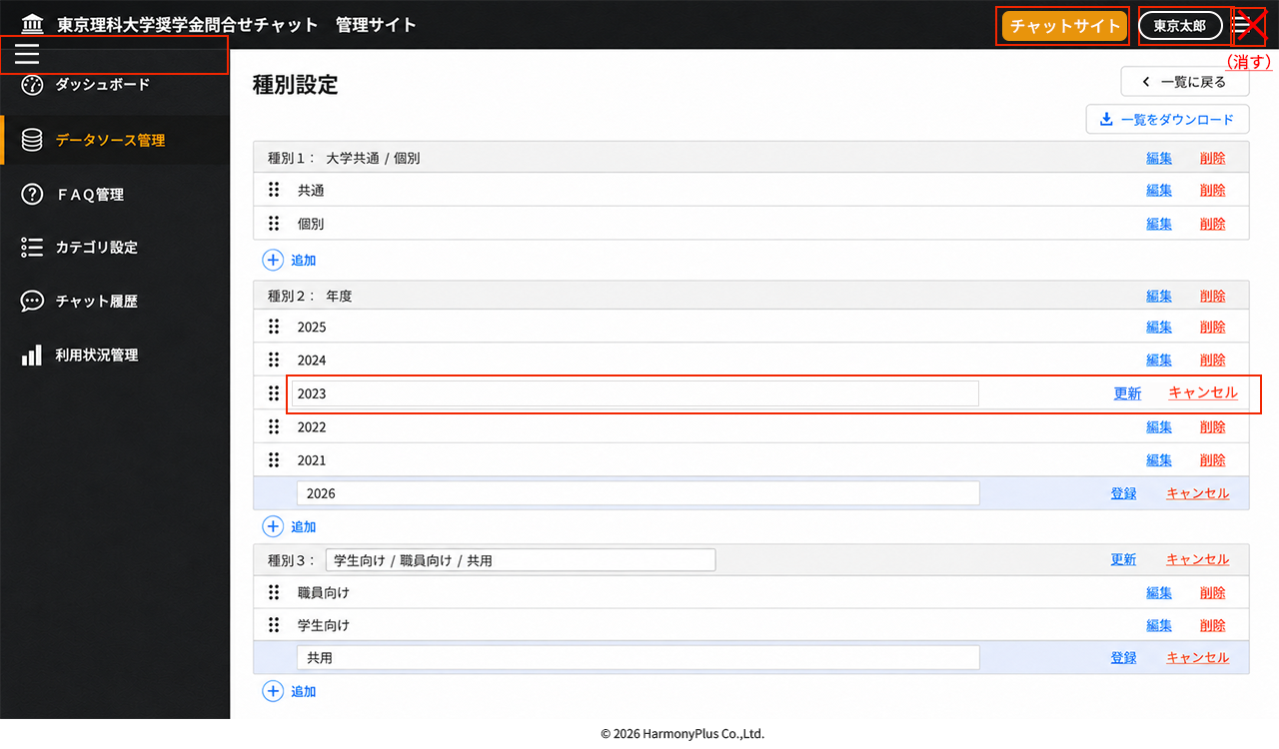

No | 項目名 |  | 表示/入力形式 | 選択項目 | 必須 | 文字数 | 説明 | 確認事項
1 | (左メニュー） | （データソース管理選択） | ボタン |  |  |  | メニュー選択時はデータソース一覧メニューを表示。他の画面で追加、編集中は「処理をキャンセルしてよろしいですか」OK/キャンセルポップアップを表示する
2 | 一覧に戻る |  | ボタン |  |  |  | データソース一覧に戻る。追加中、編集中の項目がある場合は「処理をキャンセルしてよろしいですか」（OK/キャンセル）ポップアップを表示する
3 | 種別設定 |  | テキスト |  |  |  | タイトル
4 | 一覧をダウンロード |  | ボタン |  |  |  | 種別1～種別3のリストExcelファイルをダウンロードする。種別1～3、種別タイトル名、種別値の3列。登録済のみ、編集中で更新リンクボタンを押していない種別値は編集前の値、追加中の登録リンクボタンを押していない種別値は除外 | typeYYYYMMDDHHMM
5 | 種別1～3 | （タイトル行） |  |  |  |  |  | RAGのメタデータとして活用。詳細は要検討。
6 |  | 種別1～3： | テキストボックス |  |  |  | 種別管理用の種別名、種別1、種別2、種別3で固定 | 種別を追加する場合はシステム側で設定。種別ごとにラベルカラーがあるといいかもしれない
7 |  | 種別ラベル | テキスト/テキストボックス |  |  |  | データソース一覧やファイル/Webサイト追加、データソース情報編集で表示する種別名のラベル表示。編集ができる。デフォルトのラベルは種別1、種別2。種別3
8 |  | 編集 | リンクボタン |  |  |  | 種別ラベルがテキストの時に表示するボタン。クリックすると種別のタイトル行が編集モード（種別ラベルがテキストボックス）に変更する | 削除はできない（システム設定で種別の数は決まってくる）
9 |  | 更新 | リンクボタン |  |  |  | 種別ラベルがテキストボックスの時に表示するボタン。種別のタイトル行は編集モードになっており、種別ラベルが編集できる。編集したラベルに差し替え更新するボタン | データソース一括更新時のファイルヘッダーに注意
10 |  | キャンセル | リンクボタン |  |  |  | 種別ラベルがテキストボックスの時に表示するボタン。種別のタイトル行は編集モードのときに編集したラベルに差し替えずに前の種別ラベルのままテキスト表示に戻るボタン
11 | （種別値）
12 |  | （行移動） | ドラッグハンドルボタン |  |  |  | 行のドラッグハンドルボタンを掴んで上下移動することで表示順を変更する。データソース一覧やファイル/Webサイト追加、データソース情報編集でドロップダウンリストとして表示する順番を決定する。追加時は（キー、IDが振られていないため）表示しない、編集モード時は表示する | 移動した時点で確定
13 |  | （種別値） | テキスト/テキストボックス |  |  |  | データソース一覧やファイル/Webサイト追加、データソース情報編集での選択値、ドロップダウンリストとして表示する値。追加、編集、削除が可能。行が登録済み状態はテキストで、追加登録モード、編集モード時はテキストボックス | 編集モードをイメージに追加
14 |  | 編集 | リンクボタン |  |  |  | 種別値がテキストの時に表示するボタン。クリックすると種別値の行が編集モード（種別ラベルがテキストボックス）に変更する
15 |  | 削除 | リンクボタン |  |  |  | 種別値がテキストの時に表示するボタン。クリックすると「種別「●●」を削除します。よろしいですか。」（OK/キャンセル）ポップアップを表示し、OKで行削除
16 |  | 更新 | リンクボタン |  |  |  | 種別値が編集モード（テキストボックス）の時に表示するボタン。種別値が編集できる。編集値に差し替え更新するボタン。データソース一覧やファイル/Webサイト追加、データソース情報編集で表示する種別値を更新する | データソース一括更新時のファイルに注意、イメージに追加
18 |  | キャンセル | リンクボタン |  |  |  | 種別値が編集モード（テキストボックス）の時に表示するボタン。編集をキャンセルし、元の値をテキスト表示にする | 追加、イメージにも追加
17 |  | 登録 | リンクボタン |  |  |  | 種別値が追加登録モード（テキストボックス）の時に表示するボタン。種別を入力できる。入力した値を追加する（行の一番下）。
18 |  | キャンセル | リンクボタン |  |  |  | 種別値が追加登録モード（テキストボックス）の時に表示するボタン。追加登録をキャンセルし、追加登録モードの行を削除する | ポップアップメッセージは不要
19 | ＋追加 |  | ボタン |  |  |  | 追加登録モードの行を追加する（複数追加可）

CBｰ208FAQ一覧
■画面

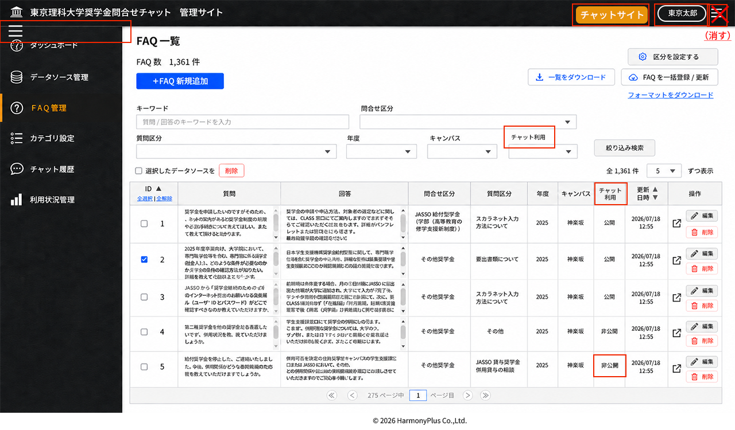

No | 項目名 |  | 表示/入力形式 | 選択項目 | 必須 | 文字数 | 説明 | 確認事項
1 | (左メニュー） | （FAQ管理選択） | ボタン |  |  |  | メニュー選択時はFAQ一覧を表示。他の画面で追加、編集中は「処理をキャンセルしてよろしいですか」（OK/キャンセル）ポップアップを表示する
2 | FAQ数 | N件 | テキスト |  |  |  | FAQ一覧の全N件と同じ件数を表示
3 | +FAQ新規追加 |  | ボタン |  |  |  | FAQ登録画面に遷移
4 | 区分を設定する |  | ボタン |  |  |  | 区分設定画面に遷移。区分ラベル、区分値が更新されている場合は（検索キー）、（FAQっリスト）の情報（検索項目、選択リスト、リストヘッダー項目、リスト区分値）が更新される | 特定のユーザ種別のユーザのみボタン表示するか検討
5 | 一覧をダウンロード |  | ボタン |  |  |  | 検索表示中（絞り込み検索なしの場合は全件）のFAQ一覧のExcelを出力 | FAQ一覧のExcelの項目は別途定義。faqlistYYYYMMDDHHMM.xlsとするか検討。
6 | FAQを一括登録/更新 |  | ボタン |  |  |  | フォーマットのExcelにFAQを追加したファイルや一覧をダウンロードボタンから出力したExcelを編集したファイルをアップロード。登録・更新完了した場合は「N件を登録・更新しました。」とポップアップ表示。項目、形式チェックを行い、異なる場合は更新エラーポップアップ（理由コメント付き）を表示。
7 | フォーマットをダウンロード |  | リンクボタン |  |  |  | FAQを一括登録するためのフォーマットファイル（Excel）をダウンロードする | FAQ一覧のExcelの項目と同じにする方向。キーやID列は空欄とする。
8 | （検索キー）
9 |  | キーワード | テキストボックス |  |  |  | 質問、回答に対して部分一致するテキストを検索 | 類似質問の取り扱い検討
10 |  | 問合せ区分（区分1） | ドロップダウンリスト | （区分1）※説明参照 |  |  | 区分設定の区分1欄から選択。問合せ区分というラベルについては区分1のラベル名が設定されているため差し替えて表示している | FAQの回答表示の制御を検討する
11 |  | 質問区分（区分2） | ドロップダウンリスト | （区分2）※説明参照 |  |  | 区分設定の区分2欄から選択。質問区分というラベルについては区分2のラベル名が設定されているため差し替えて表示している | FAQの回答表示の制御を検討する
12 |  | 年度（区分3） | ドロップダウンリスト | （区分3）※説明参照 |  |  | 区分設定の区分3欄から選択。年度というラベルについては区分3のラベル名が設定されているため差し替えて表示している | FAQの回答表示の制御を検討する
13 |  | キャンパス（区分4） | ドロップダウンリスト | （区分4）※説明参照 |  |  | 区分設定の区分4欄から選択。キャンパスというラベルについては区分4のラベル名が設定されているため差し替えて表示している | FAQの回答表示の制御を検討する
14 |  | チャット利用 | ドロップダウンリスト | 公開/非公開/下書き |  |  | 登録、編集時に選択。公開設定となっていても、下書きの場合は非公開と同じ扱い（FAQを回答には用いない） | 項目名変更
15 | 絞り込み検索 |  | ボタン |  |  |  | （検索キー）の条件でFAQリストの表示を絞り込み表示する
16 | □選択したデータソースを |  | テキスト
17 | 削除 |  | ボタン |  |  |  | 表示されているFAQリストのチェックされているFAQを削除する。「N件のデータを削除してよろしいですか」（OK/キャンセル）ポップアップを表示
18 | 全N件 |  | テキスト |  |  |  | FAQリストの全件数を表示
19 | N件ずつ表示 |  | ドロップダウンリスト | 10/20/50/100 |  |  | 選択した件数でFAQリストを表示する | Imageは5件となっているが、5件はない。デザイン上の都合
20 | （FAQリスト） |  |  |  |  |  | 初期表示の並び順は、更新日時（降順）表示。最新のものが上位に表示されている状態
21 |  | ID | テキスト |  |  |  | FAQのIDを表示。ヘッダー行の上下ボタンでデータソースリストを昇順、降順にソートする | FAQ登録時にシステム連番を付与。下書きにもIDを付与する？
22 |  | 全選択 | ボタン |  |  |  | データソースリストに表示されているFAQすべてに□にチェックをつける
23 |  | 全解除 | ボタン |  |  |  | データソースリストに表示されているFAQすべてに□のチェックを外す
24 |  | □ | チェックボックス |  |  |  | □選択したFAQを削除ボタンが押されたときにチェックしたFAQを削除する
25 |  | 質問 | テキスト |  |  |  | FAQの質問を表示。文字数が長い場合は、スクロールバーを表示して全て見れるようにする
26 |  | 回答 | テキスト |  |  |  | FAQの回答を表示。文字数が長い場合は、スクロールバーを表示して全て見れるようにする
27 |  | 問合せ区分 | テキスト | （区分1） |  |  | FAQ登録・編集・一括登録・更新時に設定された区分1を表示。
28 |  | 質問区分 | テキスト | （区分2） |  |  | FAQ登録・編集・一括登録・更新時に設定された区分2を表示。
29 |  | 年度 | テキスト | （区分3） |  |  | FAQ登録・編集・一括登録・更新時に設定された区分3を表示。
30 |  | キャンパス | テキスト | （区分4） |  |  | FAQ登録・編集・一括登録・更新時に設定された区分4を表示。
31 |  | チャット利用 | テキスト | 公開/非公開/下書き |  |  | チャット利用（公開）の公開、非公開を表示。公開や非公開でいずれであっても下書き状態の場合は下書きと表示 | 項目名変更、下書き機能削除
32 |  | 更新日時 | テキスト |  |  |  | FAQの最終更新日時を、yyyy/㎜/dd hh:mmで表示。上下ボタンでデータソースリストを昇順、降順（古い順、新しい順）にソートする
33 |  | 操作‐（FAQ参照） | ボタン |  |  |  | アイコンをクリックするとFAQ参照画面を表示
34 |  | 操作‐編集 | ボタン |  |  |  | FAQ編集画面に遷移。
35 |  | 操作‐削除 | ボタン |  |  |  | 「FAQを削除してもよろしいですか」（OK/キャンセル）ポップアップを表示し、OKを押した場合はFAQを削除し、行を削除
36 | （ページング）
37 |  | （最初のページ） | ボタン |  |  |  | FAQリストの1ページ目に遷移（1ページ目は非表示）
38 |  | （前ページ） | ボタン |  |  |  | FAQリストの前ページに遷移（1ページ目は非表示）
39 |  | ｜Nページ中 | テキスト |  |  |  | 件数表示と全件により、FAQリストページ数をカウント表示
40 |  | N ページ目｜ | テキストボックス/テキスト |  |  |  | 表示されているページ数を表示。テキストに全ページの中の数値を入力することでそのページに遷移。存在しないページ数を入力した場合は「ページがありません」とポップアップ表示。
41 |  | （次ページ） | ボタン |  |  |  | FAQリストの次ページに遷移（最終ページは非表示）
42 |  | （最後のページ） | ボタン |  |  |  | FAQリストの最終ページに遷移（最終ページは非表示）

CBｰ209FAQ登録
■画面

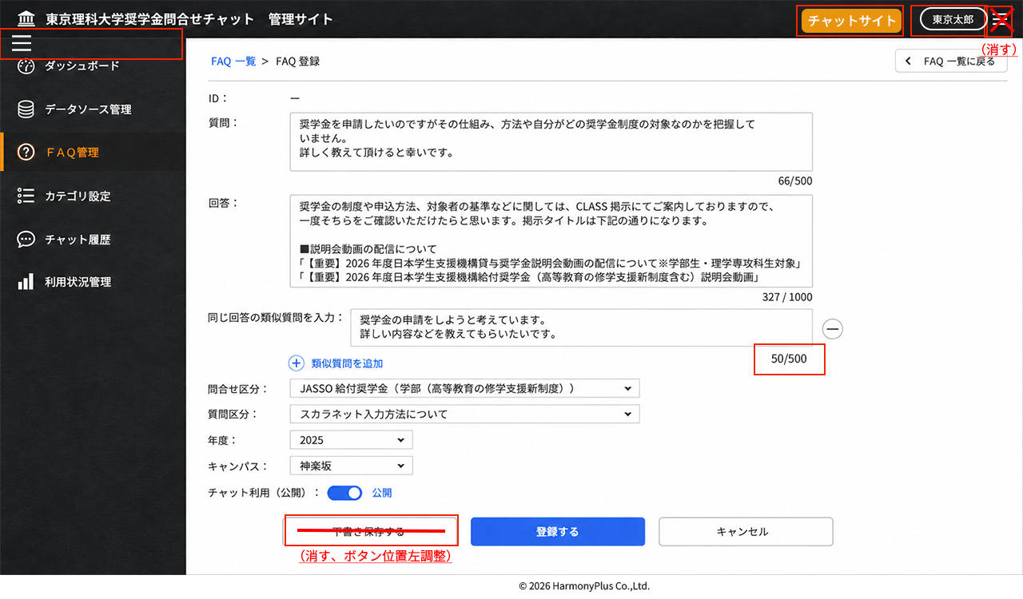

No | 項目名 |  | 表示/入力形式 | 選択項目 | 必須 | 文字数 | 説明 | 確認事項
1 | (左メニュー） | （FAQ管理選択） | ボタン |  |  |  | メニュー選択時はFAQ一覧を表示。他の画面で追加、編集中は「処理をキャンセルしてよろしいですか」（OK/キャンセル）ポップアップを表示する
2 | FAQ一覧＞FAQ登録 |  | テキスト（リンク） |  |  |  | パンくず。FAQ一覧を選択すると、登録処理を実行せずにFAQ一覧に戻る。項目のどれかを入力している場合は「FAQを登録せずにFAQ一覧に戻ります。よろしいですか？」（OK/キャンセル）をポップアップ
3 | FAQ一覧に戻る |  | ボタン |  |  |  | 登録処理を実行せずにFAQ一覧に戻る。項目のどれかを入力している場合は「FAQを登録せずにFAQ一覧に戻ります。よろしいですか？」（OK/キャンセル）をポップアップ
4 | ID： |  | テキスト |  |  |  | 新規登録のため、－（ハイフン）表示
5 | 質問： |  | テキストボックス |  | 〇 |  | 質問を入力する。テキストボックスの縦幅を調整することができる。チャット表示では入力した質問のと登録されている質問との類似度からマッチングして回答を表示する。類似度の閾値未満の場合は生成AIでの回答。 | 類似度の閾値を何％とするか検討。OpenSeearchのシノニム考慮
6 | N/500 |  | テキスト |  |  |  | 質問のテキストボックスに入力している文字数を表示。最大500文字 | 最大500文字は仮置き
7 | 回答： |  | テキストボックス |  | 〇 |  | 回答を入力する。テキストボックスの縦幅を調整することができる。チャット表示では改行も考慮し、URLもリンクとして表示する。 | PDFの登録、リンク表示を検討
8 | N/1000 |  | テキスト |  |  |  | 回答のテキストボックスに入力している文字数を表示。最大1000文字 | 最大1000文字は仮置き
9 | 同じ回答の類似質問を入力： |  | テキストボックス |  | 〇 |  | 上記と同じ回答を出す類似質問を入力する。質問のマッチング処理は質問と同じ。行がある場合は必須入力
10 |  | N/500 | テキスト |  |  |  | 質問のテキストボックスに入力している文字数を表示。最大500文字 | 追加。質問と同じ
11 |  | －（削除） | ボタン |  |  |  | 類似質問を削除する
12 |  | ′＋類似質問を追加 | ボタン |  |  |  | 類似質問のテキストボックスを追加する。初期値はこのボタンのみ表示で、クリックすることで入力テキストボックスと－（削除）ボタンの行を追加表示する。追加に制限はないが未入力（空欄）の行がある場合は登録するボタンを押したときに「類似質問の入力がありません」（閉じる）とエラーをポップアップ | 追加上限10件など設けるか検討
13 | 問合せ区分： |  | ドロップダウンリスト | （区分1）※説明参照 |  |  | 区分設定の区分1の区分値から選択。問合せ区分というラベルについては区分1のラベル名が設定されているため差し替えて表示している | FAQの回答表示の制御を検討する
14 | 質問区分： |  | ドロップダウンリスト | （区分2）※説明参照 |  |  | 区分設定の区分2の区分値から選択。質問区分というラベルについては区分2のラベル名が設定されているため差し替えて表示している | FAQの回答表示の制御を検討する
15 | 年度： |  | ドロップダウンリスト | （区分3）※説明参照 |  |  | 区分設定の区分3の区分値から選択。年度というラベルについては区分3のラベル名が設定されているため差し替えて表示している | FAQの回答表示の制御を検討する
16 | キャンパス： |  | ドロップダウンリスト | （区分4）※説明参照 |  |  | 区分設定の区分4の区分値から選択。キャンパスというラベルについては区分4のラベル名が設定されているため差し替えて表示している | FAQの回答表示の制御を検討する
17 | チャット利用（公開）： |  | トグルスイッチ | 公開/非公開 | 〇 |  | 公開の場合は、FAQとしてチャットで質問されたときに類似度を踏まえてマッチング回答に利用。非公開の場合はFAQとして利用しない
18 | 下書き保存する |  | ボタン |  |  |  | 下書きとして保存する。FAQ一覧のFAQリストには状態を下書きとして表示し、検索も下書きで検索できる（公開、非公開より優先される状態） | 下書き機能削除
19 | 登録する |  | ボタン |  |  |  | FAQとして登録する
20 | キャンセル |  | ボタン |  |  |  | 登録処理を実行せずにFAQ一覧に戻る。必須項目を入力している場合は「FAQを登録せずにFAQ一覧に戻ります。よろしいですか？」（OK/キャンセル）をポップアップ

CBｰ210FAQ編集
■画面

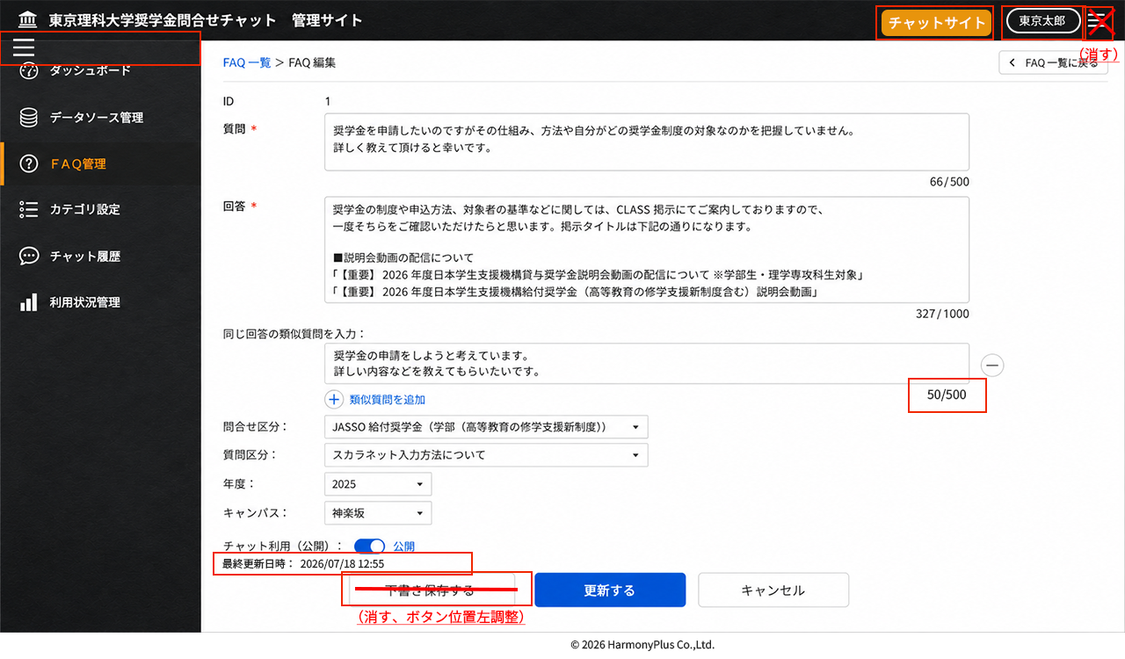

No | 項目名 |  | 表示/入力形式 | 選択項目 | 必須 | 文字数 | 説明 | 確認事項
1 | (左メニュー） | （FAQ管理選択） | ボタン |  |  |  | メニュー選択時はFAQ一覧を表示。他の画面で追加、編集中は「処理をキャンセルしてよろしいですか」（OK/キャンセル）ポップアップを表示する
2 | FAQ一覧＞FAQ編集 |  | テキスト（リンク） |  |  |  | パンくず。FAQ一覧を選択すると、更新処理を実行せずにFAQ一覧に戻る。項目のどれかを編集している場合は「FAQを更新せずにFAQ一覧に戻ります。よろしいですか？」（OK/キャンセル）をポップアップ
3 | FAQ一覧に戻る |  | ボタン |  |  |  | 更新処理を実行せずにFAQ一覧に戻る。項目のどれかを編集している場合は「FAQを編集せずにFAQ一覧に戻ります。よろしいですか？」（OK/キャンセル）をポップアップ
4 | ID： |  | テキスト |  |  |  | IDを表示
5 | 質問： |  | テキストボックス |  | 〇 |  | 質問を編集する。テキストボックスの縦幅を調整することができる。チャット表示では入力した質問のと登録されている質問との類似度からマッチングして回答を表示する。類似度の閾値未満の場合は生成AIでの回答。 | 類似度の閾値を何％とするか検討。OpenSeearchのシノニム考慮
6 | N/500 |  | テキスト |  |  |  | 質問のテキストボックスに入力している文字数を表示。最大500文字 | 最大500文字は仮置き
7 | 回答： |  | テキストボックス |  | 〇 |  | 回答を編集する。テキストボックスの縦幅を調整することができる。チャット表示では改行も考慮し、URLもリンクとして表示する。 | PDFの登録、リンク表示を検討
8 | N/1000 |  | テキスト |  |  |  | 回答のテキストボックスに入力している文字数を表示。最大1000文字 | 最大1000文字は仮置き
9 | 同じ回答の類似質問を入力： |  | テキストボックス |  | 〇 |  | 上記と同じ回答を出す類似質問を入力する。質問のマッチング処理は質問と同じ。行がある場合は必須入力
10 |  | N/500 | テキスト |  |  |  | 質問のテキストボックスに入力している文字数を表示。最大500文字 | 追加。質問と同じ
11 |  | －（削除） | ボタン |  |  |  | 類似質問を削除する
12 |  | ′＋類似質問を追加 | ボタン |  |  |  | 類似質問のテキストボックスを追加する。初期値はこのボタンのみ表示で、クリックすることで入力テキストボックスと－（削除）ボタンの行を追加表示する。追加に制限はないが未入力（空欄）の行がある場合は登録するボタンを押したときに「類似質問の入力がありません」（閉じる）とエラーをポップアップ | 追加上限10件など設けるか検討
13 | 問合せ区分： |  | ドロップダウンリスト | （区分1）※説明参照 |  |  | 区分設定の区分1の区分値から選択。問合せ区分というラベルについては区分1のラベル名が設定されているため差し替えて表示している | FAQの回答表示の制御を検討する
14 | 質問区分： |  | ドロップダウンリスト | （区分2）※説明参照 |  |  | 区分設定の区分2の区分値から選択。質問区分というラベルについては区分2のラベル名が設定されているため差し替えて表示している | FAQの回答表示の制御を検討する
15 | 年度： |  | ドロップダウンリスト | （区分3）※説明参照 |  |  | 区分設定の区分3の区分値から選択。年度というラベルについては区分3のラベル名が設定されているため差し替えて表示している | FAQの回答表示の制御を検討する
16 | キャンパス： |  | ドロップダウンリスト | （区分4）※説明参照 |  |  | 区分設定の区分4の区分値から選択。キャンパスというラベルについては区分4のラベル名が設定されているため差し替えて表示している | FAQの回答表示の制御を検討する
17 | チャット利用（公開）： |  | トグルスイッチ | 公開/非公開 | 〇 |  | 公開の場合は、FAQとしてチャットで質問されたときに類似度を踏まえてマッチング回答に利用。非公開の場合はFAQとして利用しない
18 | 最終更新日時 |  | テキスト |  |  |  | FAQの最終更新日時をYYYY/MM/DD HH:MMで表示 | 追加
19 | 下書き保存する |  | ボタン |  |  |  | 下書きとして保存する。FAQ一覧のFAQリストには状態を下書きとして表示し、検索も下書きで検索できる（公開、非公開より優先される状態） | 下書き機能削除
20 | 更新する |  | ボタン |  |  |  | FAQを更新する
21 | キャンセル |  | ボタン |  |  |  | 更新処理を実行せずにFAQ一覧に戻る。必須項目を入力している場合は「FAQを更新せずにFAQ一覧に戻ります。よろしいですか？」（OK/キャンセル）をポップアップ

CBｰ211FAQ参照
■画面

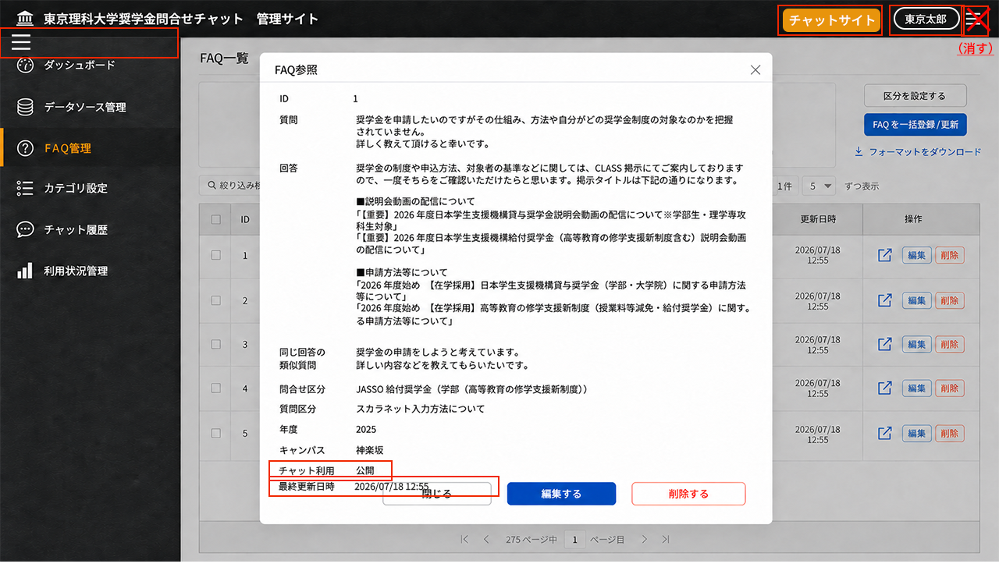

No | 項目名 | 表示/入力形式 | 選択項目 | 必須 | 文字数 | 説明 | 確認事項
1 | FAQ参照 | テキスト |  |  |  | 画面名
2 | × | ボタン |  |  |  | FAQ参照画面を閉じる
3 | ID | テキスト |  |  |  | IDを表示
4 | 質問 | テキスト |  | 〇 |  | 質問を全文表示する。
5 | 回答 | テキスト |  | 〇 |  | 回答を全文表示する。改行も考慮し、URLもリンクとして表示する。長くなる場合は画面のIDからチャット利用（公開）までの中でスクロールバーを表示する。 | PDFリンク表示を検討
6 | 同じ回答の類似質問 | テキスト |  | 〇 |  | 上記と同じ回答を出す類似質問を全文表示する。
7 | 問合せ区分 | テキスト | （区分1）※説明参照 |  |  | 区分設定の区分1の区分値から選択登録している値を表示
8 | 質問区分 | テキスト | （区分2）※説明参照 |  |  | 区分設定の区分2の区分値から選択登録している値を表示
9 | 年度 | テキスト | （区分3）※説明参照 |  |  | 区分設定の区分3の区分値から選択登録している値を表示
10 | キャンパス | テキスト | （区分4）※説明参照 |  |  | 区分設定の区分4の区分値から選択登録している値を表示
11 | チャット利用 | テキスト | 公開/非公開/下書き | 〇 |  | FAQリストに表示されている状態の値を表示 | チャット利用に戻す
12 | 最終更新日時 | テキスト |  |  |  | FAQの最終更新日時をYYYY/MM/DD HH:MMで表示 | 追加
13 | 閉じる | ボタン |  |  |  | 下書きとして保存する。FAQ一覧のFAQリストには状態を下書きとして表示し、検索も下書きで検索できる（公開、非公開より優先される状態） | キーは付与して仮IDとするか
14 | 編集する | ボタン |  |  |  | FAQを更新する
15 | 削除する | ボタン |  |  |  | クリックした場合、「FAQを削除してよろしいですか？」（OK/キャンセル）をポップアップ、OKで表示されているFAQを削除する

CBｰ212区分設定
■画面

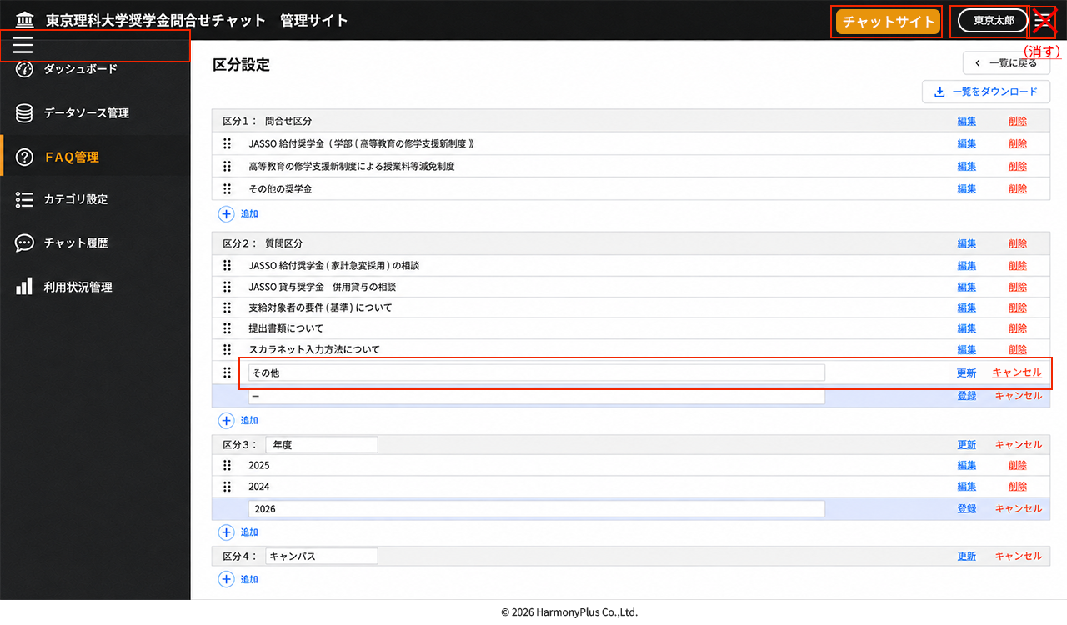

No | 項目名 |  | 表示/入力形式 | 選択項目 | 必須 | 文字数 | 説明 | 確認事項
1 | (左メニュー） | （FAQ管理選択） | ボタン |  |  |  | メニュー選択時はFAQ一覧メニューを表示。他の画面で追加、編集中は「処理をキャンセルしてよろしいですか」OK/キャンセルポップアップを表示する
2 | 一覧に戻る |  | ボタン |  |  |  | FAQ一覧に戻る。追加中、編集中の項目がある場合は「処理をキャンセルしてよろしいですか」（OK/キャンセル）ポップアップを表示する
3 | 区分設定 |  | テキスト |  |  |  | タイトル
4 | 一覧をダウンロード |  | ボタン |  |  |  | 区分1～区分4のリストExcelファイルをダウンロードする。区分1～4、区分タイトル名、区分値の3列。登録済のみ、編集中で更新リンクボタンを押していない区分値は編集前の値、追加中の登録リンクボタンを押していない区分値は除外 | classificationYYYYMMDDHHMM
5 | 区分1～4 | （タイトル行） |  |  |  |  |  | RAGのメタデータとして活用。詳細は要検討。
6 |  | 区分1～4： | テキストボックス |  |  |  | 区分管理用の区分名、区分1、区分2、区分3、区分４で固定 | 区分を追加する場合はシステム側で設定。
7 |  | 区分ラベル | テキスト/テキストボックス |  |  |  | FAQ一覧やFAQ登録、FAQ編集、FAQ参照で表示する区分名のラベル表示。編集ができる。デフォルトのラベルは区分1、区分2。区分3、区分4
8 |  | 編集 | リンクボタン |  |  |  | 区分ラベルがテキストの時に表示するボタン。クリックすると区分のタイトル行が編集モード（区分ラベルがテキストボックス）に変更する
9 |  | 更新 | リンクボタン |  |  |  | 区分ラベルがテキストボックスの時に表示するボタン。区分のタイトル行は編集モードになっており、区分ラベルが編集できる。編集したラベルに差し替え更新するボタン | FAQ一覧ファイル出力、一括更新時に注意
10 |  | キャンセル | リンクボタン |  |  |  | 区分ラベルがテキストボックスの時に表示するボタン。区分のタイトル行は編集モードのときに編集したラベルに差し替えずに前の区分ラベルのままテキスト表示に戻るボタン
11 | （区分値）
12 |  | （行移動） | ドラッグハンドルボタン |  |  |  | 行のドラッグハンドルボタンを掴んで上下移動することで表示順を変更する。FAQ一覧検索キー、FAQ登録、FAQ編集でドロップダウンリストとして表示する順番を決定する。追加時は（キー、IDが振られていないため）表示しない、編集モード時は表示する | 移動した時点で確定
13 |  | （区分値） | テキスト/テキストボックス |  |  |  | FAQ一覧やFAQ登録、FAQ編集、FAQ参照での選択値、ドロップダウンリストとして表示する値。追加、編集、削除が可能。行が登録済み状態はテキストで、追加登録モード、編集モード時はテキストボックス
14 |  | 編集 | リンクボタン |  |  |  | 区分値がテキストの時に表示するボタン。クリックすると区分値の行が編集モード（区分ラベルがテキストボックス）に変更する
15 |  | 削除 | リンクボタン |  |  |  | 区分値がテキストの時に表示するボタン。クリックすると「区分「●●」を削除します。よろしいですか。」（OK/キャンセル）ポップアップを表示し、OKで行削除
16 |  | 更新 | リンクボタン |  |  |  | 区分値が編集モード（テキストボックス）の時に表示するボタン。区分値が編集できる。編集した値に差し替え更新するボタン。FAQ一覧、FAQ登録、FAQ編集、FAQ参照で表示する区分値を更新する | FAQ一覧ファイル出力、一括更新時に注意
 |  | キャンセル | リンクボタン |  |  |  | 区分値が編集モード（テキストボックス）の時に表示するボタン。編集をキャンセルし、元の値をテキスト表示にする | 追加
17 |  | 登録 | リンクボタン |  |  |  | 区分値が追加登録モード（テキストボックス）の時に表示するボタン。区分を入力できる。入力した値を追加する（行の一番下）。
18 |  | キャンセル | リンクボタン |  |  |  | 区分値が追加登録モード（テキストボックス）の時に表示するボタン。追加登録をキャンセルし、追加登録モードの行を削除する | ポップアップメッセージは不要
19 | ＋追加 |  | ボタン |  |  |  | 追加登録モードの行を追加する（複数追加可）

CBｰ213カテゴリ一覧
■画面

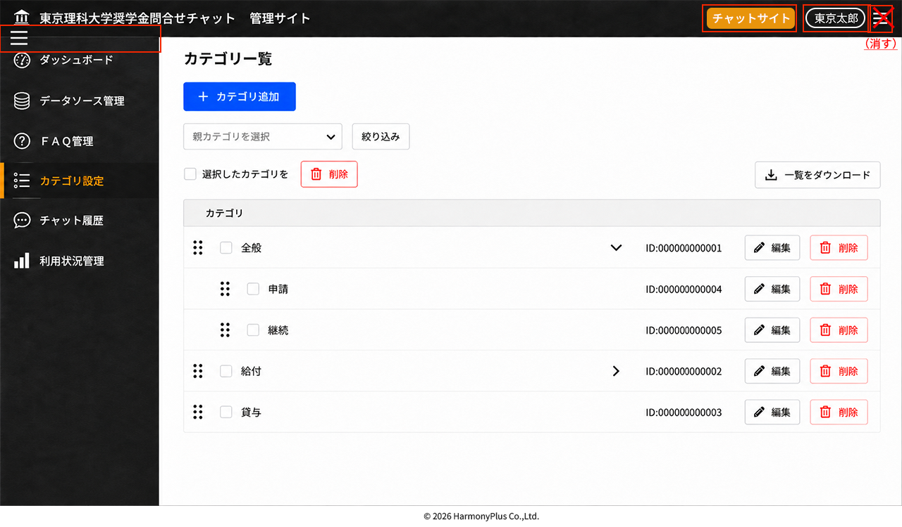

No | 項目名 |  | 表示/入力形式 | 選択項目 | 必須 | 文字数 | 説明 | 確認事項
1 | (左メニュー） | （カテゴリ設定選択） | ボタン |  |  |  | メニュー選択時はカテゴリ一覧メニューを表示。他の画面で追加、編集中は「処理をキャンセルしてよろしいですか」OK/キャンセルポップアップを表示する | カテゴリ設定メニューを特定のユーザ種別のユーザのみ表示するか検討
2 | カテゴリ一覧 |  | テキスト |  |  |  | タイトル
3 | ＋カテゴリ追加 |  | ボタン |  |  |  | カテゴリ設定（新規追加）画面に遷移
4 | □選択したカテゴリを |  | テキスト
5 | 削除 |  | ボタン |  |  |  | チェックされているカテゴリ（下位階層がある場合はそのカテゴリ一式）を削除する | データソース情報で選択登録されている場合は削除できないようにするか
6 | 一覧をダウンロード |  | ボタン |  |  |  | カテゴリを階層表現でExcelファイルダウンロード。ID、カテゴリ1、カテゴリ2、… | categoryYYYYMMDDHHMM.xlsx
7 | カテゴリ |  | テキスト |  |  |  | カテゴリを階層で表現。（行移動）ボタン、チェックボックス、（カテゴリ値）がインデントで階層化。下位階層がある場合は、（展開/折畳み）ボタンを表示して表示・非表示を制御する
8 |  | （行移動） | ドラッグハンドルボタン |  |  |  | 行のドラッグハンドルボタンを掴んで上下移動することで表示順を変更する。同一階層のカテゴリ間での移動が可能（上位階層をまたがって移動はできない想定）データソース覧検索キー、ファイル/Webサイト追加、データソース情報編集でドロップダウンリストとして表示する順番を決定する。 | 移動した時点で確定
9 |  | □ | チェックボックス |  |  |  | チェックして、□選択したカテゴリを削除ボタンを押すと、そのカテゴリ値が削除される。上位カテゴリがチェックされている場合は、下位のカテゴリもすべて削除される。データソース情報で設定されているカテゴリ値はクリアされて、カテゴリ値選択なしとなる | データソース情報で選択登録されている場合はチェックボックスを非アクティブにして削除できないようにするか
10 |  | （カテゴリ値） | テキスト |  |  |  | 登録してあるカテゴリ値を表示
11 |  | （展開/折畳み） | ボタン |  |  |  | 下位階層のカテゴリを表示/非表示切り替え
12 |  | ID: | テキスト |  |  |  | カテゴリIDを表示 | 10桁表示でなくてもよい
13 |  | 編集 | ボタン |  |  |  | カテゴリ設定（編集）画面に遷移
14 |  | 削除 | ボタン |  |  |  | カテゴリを削除する。クリックすると「カテゴリ「●●」を削除します。よろしいですか。」（OK/キャンセル）ポップアップを表示し、OKで行削除。下位階層のカテゴリがある場合はそのカテゴリも全て削除される.下位層が含まれる場合は「カテゴリ「●●」に含まれる全てのカテゴリを削除します。よろしいですか。」（OK/キャンセル）とする | データソース情報で選択登録されている場合は削除ボタンを非アクティブにして削除できないようにするか

CBｰ214カテゴリ設定(新規追加)
■画面

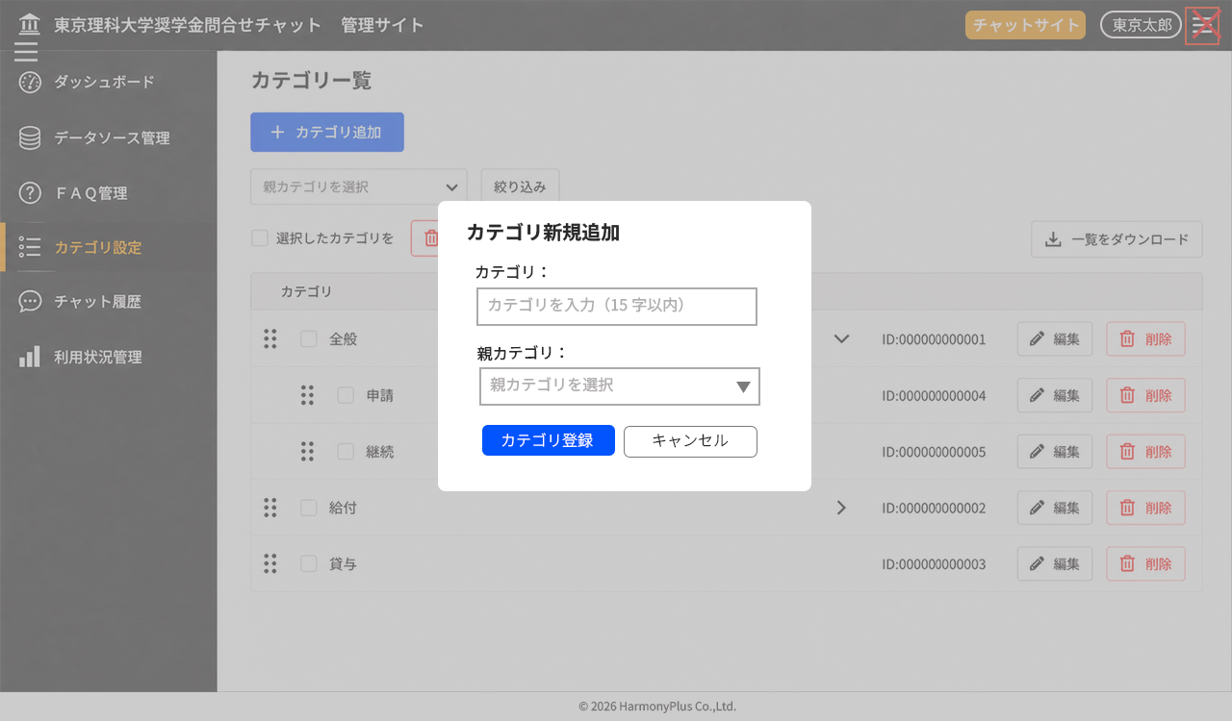

No | 項目名 | 表示/入力形式 | 選択項目 | 必須 | 文字数 | 説明 | 確認事項
1 | カテゴリ新規追加 | テキスト |  |  |  | タイトル
2 | カテゴリ： | テキストボックス |  | 〇 | 15 | カテゴリ名を入力
3 | 親カテゴリ： | ドロップダウンリスト | ※説明参照 |  |  | 親カテゴリがある下位階層のカテゴリの場合はドロップダウンリストから親カテゴリを選択する。ない場合、グレー字の「親カテゴリを選択」のままでよい
4 | カテゴリ登録 | ボタン |  |  |  | 入力・選択したカテゴリ追加行を全て追加する。行追加したがカテゴリが入力されていない場合は「カテゴリが入力されていません」閉じるのエラー表示。親カテゴリが選択していない場合は第一階層のカテゴリとして追加
5 | キャンセル | ボタン |  |  |  | カテゴリ追加処理を行わずに画面を閉じてカテゴリ一覧画面に戻る。

CBｰ215カテゴリ設定(編集)
■画面

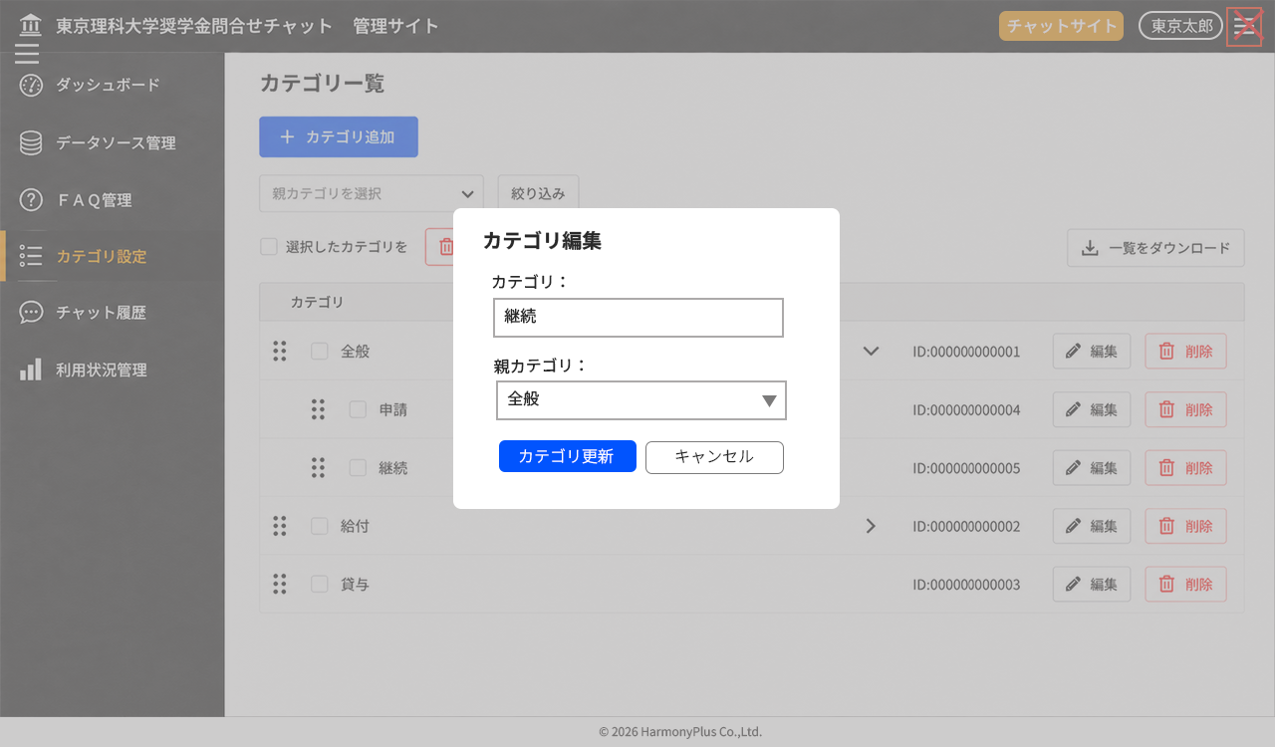

No | 項目名 | 表示/入力形式 | 選択項目 | 必須 | 文字数 | 説明 | 確認事項
1 | カテゴリ編集 | テキスト |  |  |  | タイトル
2 | カテゴリ： | テキストボックス |  | 〇 | 15 | カテゴリ一覧で編集ボタンを押したカテゴリ名を表示。テキスト編集ができる
3 | 親カテゴリ： | ドロップダウンリスト | ※説明参照 |  |  | 親カテゴリが設定されている場合は、親カテゴリ名を表示。ドロップダウンリストから親カテゴリを選択変更可能（階層の移動、親カテゴリの移動が可能）。第一階層とする場合は未選択を選択
4 | カテゴリ更新 | ボタン |  |  |  | 編集したカテゴリを更新する。
5 | キャンセル | ボタン |  |  |  | カテゴリ更新処理を行わずに画面を閉じてカテゴリ一覧画面に戻る。

CBｰ216チャット履歴ダウンロード
■画面

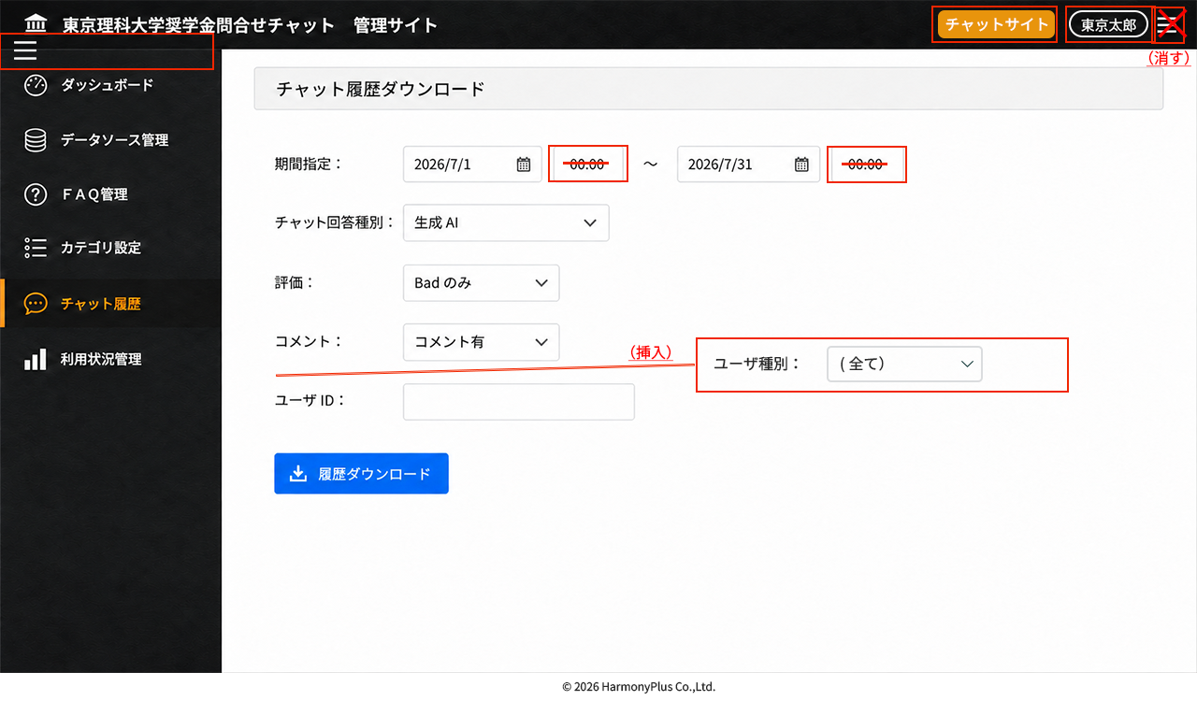

No | 項目名 |  | 表示/入力形式 | 選択項目 | 必須 | 文字数 | 説明 | 確認事項
1 | (左メニュー） | （チャット履歴） | ボタン |  |  |  | メニュー選択時はチャット履歴ダウンロード画面を表示。チャット履歴メニューを選択した場合はチャット履歴ダウンロードの入力・選択をリセットする。他の画面で追加、編集中は「処理をキャンセルしてよろしいですか」OK/キャンセルポップアップを表示する。 | リセットボタンを画面に設置してクリアさせたほうがいいか 特定のユーザ種別のユーザのみメニュー表示するか検討
2 | チャット履歴ダウンロード |  | テキスト |  |  |  | タイトル
3 | 期間指定： |  |  |  |  |  | デフォルトはアクセスした日付の月初から前日の23:59まで
4 |  | （From 日付） | カレンダーピッカー |  | 〇 |  | YYYY/MMDD（YYYY/M/D）を直接入力もできる
5 |  | （From 時間） | テキストボックス |  | 〇 |  | HH:MM（H:M）を入力する。それ以外の入力は受け付けない | 削除
6 |  | ～
7 |  | （To 日付） | カレンダーピッカー |  | 〇 |  | YYYY/MMDD（YYYY/M/D）を直接入力もできる | 設定期間は1年までとするか
8 |  | （To 時間） | テキストボックス |  | 〇 |  | HH:MM（H:M）を入力する。それ以外の入力は受け付けない | 削除
9 | チャット回答種別： |  | ドロップダウンリスト | （全て）/FAQ/生成AI | 〇 |  | FAQを選んだときは、チャット内の応答のうちFAQデータベースから回答している履歴を出力。生成AIを選んだときは、チャット内の応答のうちRAGの生成AIによる回答履歴を出力
10 | 評価： |  | ドロップダウンリスト | （全て）/Good＆Bad/Goodのみ/Badのみ/評価なし | 〇 |  | 評価がGoodアイコンクリック、Badアイコンクリック、GoodもBadもクリックされていないを選んで応答履歴を出力
11 | コメント： |  | ドロップダウンリスト | （全て）/コメント有/コメントなし | 〇 |  | コメント投稿がある応答、コメント投稿がない投稿を選んで履歴を出力。評価なしの場合は、コメント有を選ぶと履歴はなしとなる。
12 | ユーザ種別： |  | ドロップダウンリスト | （全て）/職員（一般）/職員（管理者） | 〇 |  | ユーザ種別がCPFからアクセス時に渡される想定 | ユーザ種別か権限かは不明。仕様確定後、ラベル、値を再定義する
13 | ユーザID： |  | テキストボックス |  |  |  | 任意でユーザIDを指定して履歴を出力。カンマ区切りで複数のIDの指定が可能 | ユーザ種別（学生、職員（権限があればその内訳））も追加検討。今回は学生は範囲外なので職員のみ。
14 | 履歴ダウンロード |  | ボタン |  |  |  | 上記の指定した条件でチャット履歴（応答履歴）のExcelデータをダウンロードする | historyYYYYMMDDHHMM.xlsx 出力項目は別途定義
15
16
17
18

CBｰ217ユーザ利用状況ダウンロード
■画面

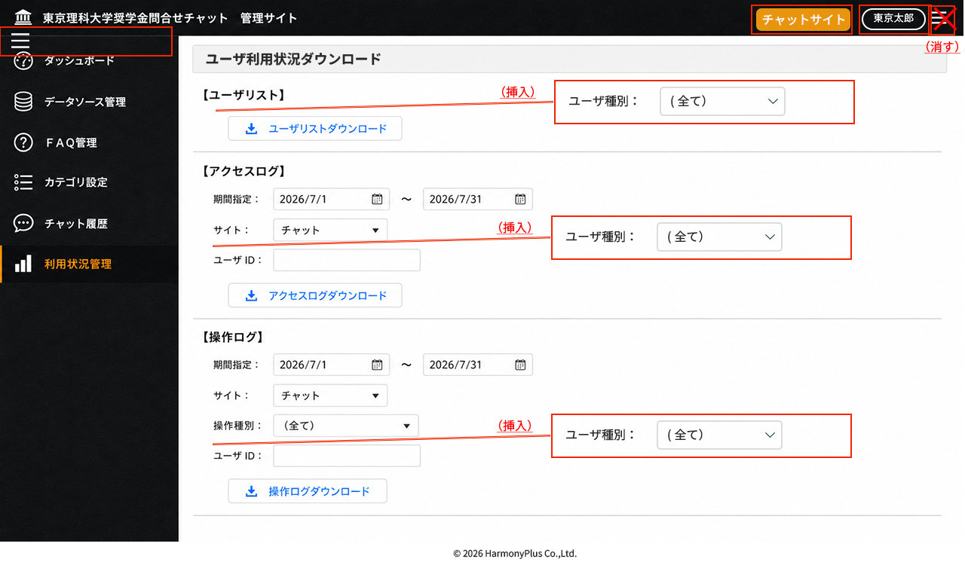

No | 項目名 |  | 表示/入力形式 | 選択項目 | 必須 | 文字数 | 説明 | 確認事項
1 | (左メニュー） | （利用状況管理） | ボタン |  |  |  | メニュー選択時はユーザ利用状況ダウンロード画面を表示。利用状況管理メニューを選択した場合はユーザ利用状況ダウンロードの入力・選択をリセットする。他の画面で追加、編集中は「処理をキャンセルしてよろしいですか」OK/キャンセルポップアップを表示する。 | リセットボタンを画面に設置してクリアさせたほうがいいか 特定のユーザ種別のユーザのみメニュー表示するか検討
2 | ユーザ利用状況ダウンロード |  | テキスト |  |  |  | タイトル
3 | 【ユーザリスト】
 | ユーザ種別： |  | ドロップダウンリスト | （全て）/職員（一般）/職員（管理者） | 〇 |  | ユーザ種別がCPFからアクセス時に渡される想定 | ユーザ種別か権限かは不明。仕様確定後、ラベル、値を再定義する
4 | ユーザリストダウンロード |  | ボタン |  |  |  | ボタン押下時点でのこれまでチャットUIおよび管理サイトにアクセスしている全てのユーザのリストをExcel出力 | userlistYYYYMMDDHHMM.xlsx 項目は別途定義
5 | 【アクセスログ】
6 |  | 期間指定： |  |  |  |  | デフォルトはアクセスした日付の月初から当日まで
7 |  | （From 日付） | カレンダーピッカー |  | 〇 |  | YYYY/MMDD（YYYY/M/D）を直接入力もできる
8 |  | ～
9 |  | （To 日付） | カレンダーピッカー |  | 〇 |  | YYYY/MMDD（YYYY/M/D）を直接入力もできる | 設定期間は1年までとするか
10 |  | サイト： | ドロップダウンリスト | （全て）/チャット/管理サイト | 〇 |  | チャットを選んだ場合はチャットUIにアクセスしたユーザのアクセスログを出力。管理サイトを選んだ場合は管理サイトにアクセスしたユーザのアクセスログを出力
 |  | ユーザ種別： | ドロップダウンリスト | （全て）/職員（一般）/職員（管理者） | 〇 |  | ユーザ種別がCPFからアクセス時に渡される想定 | ユーザ種別か権限かは不明。仕様確定後、ラベル、値を再定義する
11 |  | ユーザID： | テキストボックス |  |  |  | 任意でユーザIDを指定して履歴を出力。カンマ区切りで複数のIDの指定が可能 | ユーザ種別（学生、職員（権限があればその内訳））も追加検討。今回は学生は範囲外なので職員のみ
12 | アクセスログダウンロード |  | ボタン |  |  |  | 上記の設定した条件をもとにアクセスログのcsvファイルを出力する | accesslogYYYYMMDDHHMM.csv 項目は別途定義
13 | 【操作ログ】
14 |  | 期間指定： |  |  |  |  | デフォルトはアクセスした日付の月初から当日まで
15 |  | （From 日付） | カレンダーピッカー |  | 〇 |  | YYYY/MMDD（YYYY/M/D）を直接入力もできる
16 |  | ～
17 |  | （To 日付） | カレンダーピッカー |  | 〇 |  | YYYY/MMDD（YYYY/M/D）を直接入力もできる | 設定期間は1年までとするか
18 |  | サイト： | ドロップダウンリスト | （全て）/チャット/管理サイト | 〇 |  | チャットを選んだ場合はチャットUIにアクセスしたユーザのアクセスログを出力。管理サイトを選んだ場合は管理サイトにアクセスしたユーザのアクセスログを出力
19 |  | 操作種別： | ドロップダウンリスト | ※説明参照 |  |  | ユーザの操作種別選択する。操作種別は、チャット（チャットサイトアクセス、管理サイト遷移など）、登録・更新・削除、ダウンロード、アップロードの操作を機能ごとに定義する。サイトでチャットや管理サイトが選ばれた場合はその範囲内での操作種別を絞り込んでリスト表示する | 操作種別は要検討
 |  | ユーザ種別： | ドロップダウンリスト | （全て）/職員（一般）/職員（管理者） | 〇 |  | ユーザ種別がCPFからアクセス時に渡される想定 | ユーザ種別か権限かは不明。仕様確定後、ラベル、値を再定義する
20 |  | ユーザID： | テキストボックス |  |  |  | 任意でユーザIDを指定して履歴を出力。カンマ区切りで複数のIDの指定が可能 | ユーザ種別（学生、職員（権限があればその内訳））も追加検討。今回は学生は範囲外なので職員のみ
21 | 操作ログダウンロード |  | ボタン |  |  |  | 上記の設定した条件をもとに操作ログのcsvファイルを出力する | operationlogYYYYMMDDHHMM.csv 項目は別途定義

